Affectation
Nom-Prénom | Ressource | Libellé | commentaire | Type d'affectation | Fichier | Acquitté ? | Compétences requises | Pourcentage | Taux | Charge totale | Date de début | Date de fin | Calcul de la durée | Tâche ou sous-projet
Planning EMASI MCO 2026
Changement de carte SYNTH 16 flash
Ludovic LATISSIERE | R35548 |  | Veuillez trouver ci-après une demande d'intervention pour un changement de carte SYNTH16 en slot6 sur l'équipement SSFEY-ES001 : Date butoir de fin (CORT) : 05/06/2026 Accords Préalables nécessaires (NICCO) : Non Lot de maintenance nécessaire : Oui- Carte SYNTH16 réf 3AL98038AD**- Carte flash réf 1AB147830012- carte T-BUS : 3AL79088AC** Matériel :- Tourne vis- PC Portable- VM ROSE-RMS- Extracteur de fibre Lien vers le guide MNT N3 ROSE: https://doki.cloud-rte-france.com/nuxeo/ui/#!/doc/23c07ee1-f745-4abc-94f9-6574239da6ba Consistance de l'intervention :- Changement de carte SYNTH- Vérification et nettoyage des jarretières optiques Baie : ST001-01Equipement : SSFEy-ES001 Impacts liés à l'intervention : Aucun* Sylvain | Standard | PL_TCSTAIA_2026 | NON |  | 100 | 1.0 | 8.0 | 2026-06-03 08:00:00 | 2026-06-03 17:00:00 | Dates fixes | 2100081541-0010
Djibril FELLAH | R52837 |  | Veuillez trouver ci-après une demande d'intervention pour un changement de carte SYNTH16 en slot6 sur l'équipement SSFEY-ES001 : Date butoir de fin (CORT) : 05/06/2026 Accords Préalables nécessaires (NICCO) : Non Lot de maintenance nécessaire : Oui- Carte SYNTH16 réf 3AL98038AD**- Carte flash réf 1AB147830012- carte T-BUS : 3AL79088AC** Matériel :- Tourne vis- PC Portable- VM ROSE-RMS- Extracteur de fibre Lien vers le guide MNT N3 ROSE: https://doki.cloud-rte-france.com/nuxeo/ui/#!/doc/23c07ee1-f745-4abc-94f9-6574239da6ba Consistance de l'intervention :- Changement de carte SYNTH- Vérification et nettoyage des jarretières optiques Baie : ST001-01Equipement : SSFEy-ES001 Impacts liés à l'intervention : Aucun* Sylvain | Standard | PL_TCSTAIA_2026 | NON |  | 100 | 1.0 | 8.0 | 2026-06-03 08:00:00 | 2026-06-03 17:00:00 | Dates fixes | 2100081541-0010
[FBLC] TFO Baie INUIT MAGRE
Sylvain SEBE | R30511 |  |  | Standard | PL_TCSTAIA_2026 | NON |  | 100 | 1.0 | 8.0 | 2026-06-05 08:00:00 | 2026-06-05 17:00:00 | Dates fixes | 1600743343-0010
Sammy REYNAERT | R57633 |  |  | Standard | PL_TCSTAIA_2026 | NON |  | 100 | 1.0 | 8.0 | 2026-06-05 08:00:00 | 2026-06-05 17:00:00 | Dates fixes | 1600743343-0010
Etude remplacement horloge comptage
NGUYEN MINH Truong | R24912 |  | Etude sur site du remplacement de l'horloge du comptage avec Lilian Sylvain | Standard | PL_TCSTAIA_2026 | NON |  | 100 | 1.0 | 8.0 | 2026-05-20 08:00:00 | 2026-05-20 17:00:00 | Dates fixes | 1600742885-0010
Congé d'ancienneté
Ludovic LATISSIERE | R35548 |  | Sylvain | Standard | PL_TCSTAIA_2026 | NON |  | 100 | 1.0 | 8.0 | 2026-05-21 08:00:00 | 2026-05-21 17:00:00 | Dates fixes | CT
COR-JEMSTARC-RACK-COURAN-DAPPEL
Pierre VIDALINC | R39695 |  | Sylvain | Standard | PL_TCSTAIA_2026 | NON |  | 100 | 1.0 | 4.0 | 2026-05-26 12:00:00 | 2026-05-26 17:00:00 | Dates fixes | 1100158543-0010
COIND : Remplacement CAP limitant ADA
Claude BRINGER | B56128 | Remplacement des deux capteurs P/Q analogiques par un capteur SICAM T | Remplacement des deux capteurs P/Q analogiques par un capteur SICAM T de Siemens, en prévision du chantier de l’automate (les capteurs actuels sont limitants pour la nouvelle plage). Le capteur doit être configuré avec les mêmes réglages que les précédents. Il sera ensuite reprogrammé lors de la semaine d’installation de l’automate et du chargement de la BD. Le capteur est dans le bureau de Thomas. Thomas | Standard | PL_TCSTAIA_2026 | NON |  | 100 | 1.0 | 8.0 | 2026-07-08 08:00:00 | 2026-07-08 17:00:00 | Dates fixes | 1600742273-0010
Nicolas JOSEPH | R46022 | Remplacement des deux capteurs P/Q analogiques par un capteur SICAM T | Remplacement des deux capteurs P/Q analogiques par un capteur SICAM T de Siemens, en prévision du chantier de l’automate (les capteurs actuels sont limitants pour la nouvelle plage). Le capteur doit être configuré avec les mêmes réglages que les précédents. Il sera ensuite reprogrammé lors de la semaine d’installation de l’automate et du chargement de la BD. Le capteur est dans le bureau de Thomas. Thomas | Standard | PL_TCSTAIA_2026 | NON |  | 100 | 1.0 | 8.0 | 2026-07-08 08:00:00 | 2026-07-08 17:00:00 | Dates fixes | 1600742273-0010
TELETRAVAIL
Ludovic LATISSIERE | R35548 |  |  | Standard | PL_TCSTAIA_2026 | NON |  | 100 | 1.0 | 8.0 | 2026-02-20 08:00:00 | 2026-02-20 17:00:00 | Dates fixes | TELETRAVAIL
Sylvain SEBE | R30511 |  |  | Standard | PL_TCSTAIA_2026 | NON |  | 100 | 1.0 | 4.0 | 2026-04-24 12:00:00 | 2026-04-24 17:00:00 | Dates fixes | TELETRAVAIL
Caroline GACONGNE | R50366 |  |  | Standard | PL_TCSTAIA_2026 | NON |  | 100 | 1.0 | 8.0 | 2026-05-07 08:00:00 | 2026-05-07 17:00:00 | Dates fixes | TELETRAVAIL
Installation TADNWEB
Pierre VIDALINC | R39695 | Migration du TADN sur le TADN Web à Aurillac | Migration du TADN sur le TADN Web à Aurillac opération Cosmos OPE0053881Thomas | Standard | PL_TCSTAIA_2026 | NON |  | 100 | 1.0 | 8.0 | 2026-04-03 08:00:00 | 2026-04-03 17:00:00 | Dates fixes | 2100076828-0010
Paul MINIHOT | R44020.1 | Migration du TADN sur le TADN Web à Aurillac | Migration du TADN sur le TADN Web à Aurillac opération Cosmos OPE0053881Thomas | Standard | PL_TCSTAIA_2026 | NON |  | 100 | 1.0 | 8.0 | 2026-04-03 08:00:00 | 2026-04-03 17:00:00 | Dates fixes | 2100076828-0010
Préparation AGP
Sammy REYNAERT | R57633 |  | Réaliser une préparation de travail sur Pratic type "école" Sujet : Dépannage sur PX et/ou DIFFL avec départ en service | Standard | PL_TCSTAIA_2026 | NON |  | 100 | 1.0 | 3.5 | 2026-04-07 13:30:00 | 2026-04-07 17:00:00 | Dates fixes | Préparation AGP
Arnaud CLAVERIE | R40163 |  | Réaliser une préparation de travail sur Pratic type "école" Sujet : Dépannage sur PX et/ou DIFFL avec départ en service | Standard | PL_TCSTAIA_2026 | NON |  | 100 | 1.0 | 3.5 | 2026-04-07 13:30:00 | 2026-04-07 17:00:00 | Dates fixes | Préparation AGP
Yohan NARCISSE | R48747 |  | Préparation AGP Pratic : Réaliser une préparation de travail sur Pratic type "école": Sujet : Dépannage TCD (ex : bloc alim/ carte TM, etc..) Caro | Standard | PL_TCSTAIA_2026 | NON |  | 100 | 1.0 | 3.5 | 2026-06-08 13:30:00 | 2026-06-08 17:00:00 | Dates fixes | Préparation AGP
Djibril FELLAH | R52837 |  | Préparation AGP Pratic : Réaliser une préparation de travail sur Pratic type "école": Sujet : Dépannage TCD (ex : bloc alim/ carte TM, etc..) Caro | Standard | PL_TCSTAIA_2026 | NON |  | 100 | 1.0 | 3.5 | 2026-06-08 13:30:00 | 2026-06-08 17:00:00 | Dates fixes | Préparation AGP
RETIN
Sébastien CALDAS | H87043 | TALAMET | Installation RETIN à Talamet Sylvain | Standard | PL_TCSTAIA_2026 | NON |  | 100 | 1.0 | 8.0 | 2026-04-15 08:00:00 | 2026-04-15 17:00:00 | Dates fixes | RETIN
FEROU: Recyclage UTE
Paulin FIALIP | R41899 |  | cp | Standard | PL_TCSTAIA_2026 | NON |  | 100 | 1.0 | 8.0 | 2026-05-07 08:00:00 | 2026-05-07 17:00:00 | Dates fixes | 1600733178-0010
Yohan NARCISSE | R48747 |  | cp | Standard | PL_TCSTAIA_2026 | NON |  | 100 | 1.0 | 8.0 | 2026-05-07 08:00:00 | 2026-05-07 17:00:00 | Dates fixes | 1600733178-0010
Arnaud ANGLARD | R44924 |  | cp | Standard | PL_TCSTAIA_2026 | NON |  | 100 | 1.0 | 8.0 | 2026-05-07 08:00:00 | 2026-05-07 17:00:00 | Dates fixes | 1600733178-0010
DEPLOIEMENT TELEOP ELECTRE
NGUYEN MINH Truong | R24912 |  |  | Standard | PL_TCSTAIA_2026 | NON |  | 100 | 1.0 | 8.0 | 2026-01-09 08:00:00 | 2026-01-09 17:00:00 | Dates fixes | 1600630334-0010
INUIT
Migration INUIT
Arnaud ANGLARD | R44924 | TALAM - Transfo baie INUIT (description dans Bloc-Notes) | SC | Standard | PL_TCSTAIA_2026 | NON |  | 100 | 1.0 | 8.0 | 2026-03-26 08:00:00 | 2026-03-26 17:00:00 | Dates fixes | Migration INUIT
Paul MINIHOT | R44020.1 | GRAND - Ajout CARTE A6 E&M pour les TAC analogiques | Demandé par S.Clergerie SC | Standard | PL_TCSTAIA_2026 | NON |  | 100 | 1.0 | 8.0 | 2026-01-15 08:00:00 | 2026-01-15 17:00:00 | Dates fixes | Migration INUIT
Paul MINIHOT | R44020.1 | TALAM - Transfo baie INUIT (description dans Bloc-Notes) | SC | Standard | PL_TCSTAIA_2026 | NON |  | 100 | 1.0 | 8.0 | 2026-03-26 08:00:00 | 2026-03-26 17:00:00 | Dates fixes | Migration INUIT
Paul MINIHOT | R44020.1 | MARC5 - Migration téléalarme sur RETIN | SC | Standard | PL_TCSTAIA_2026 | NON |  | 100 | 1.0 | 8.0 | 2026-01-08 08:00:00 | 2026-01-08 17:00:00 | Dates fixes | Migration INUIT
Arnaud ANGLARD | R44924 | TALAM - ICP Transfo INUIT | Conformément à l’article R4512-2 et suivant du code du travail (décret du 20 Février 1992), fixant les prescriptions d’hygiène et de sécurité applicables aux travaux effectués dans un établissement par une entreprise extérieure, nous vous convions à une Inspection Commune Préalable des lieux de travail sur lesquels vous devez intervenir au titre de l’opération ci-dessous: Opération : Transformation INUIT Convocation le 10/02/2026 à 09h Le lieu de RDV est fixé à l’adresse suivante : Adresse : Site de TALAMET - V.C. 1 - LES GRANGES - 19430 - CAMPS-SAINT-MATHURIN-LEOBAZEL Pour la bonne organisation de l’Inspection Commune, merci de nous communiquer les renseignements demandés dans la pièce jointe (au format d’origine Excel) avant le 06/02/2026 Ces documents sont également à remplir par vos éventuels prestataires et sous-traitants. Pour information : Le représentant de l’Entreprise Utilisatrice pour ces travaux est BAILLY François Le représentant à l’Entreprise Utilisatrice désigné pour le suivi de ces travaux est {AEU} Le donneur d’ordre désigné pour cette opération est GARCIA Etienne SC | Standard | PL_TCSTAIA_2026 | NON |  | 100 | 1.0 | 8.0 | 2026-02-10 08:00:00 | 2026-02-10 17:00:00 | Dates fixes | Migration INUIT
Paul MINIHOT | R44020.1 | TALAM - Transfo baie INUIT (description dans Bloc-Notes) | SC | Standard | PL_TCSTAIA_2026 | NON |  | 100 | 1.0 | 8.0 | 2026-03-31 08:00:00 | 2026-03-31 17:00:00 | Dates fixes | Migration INUIT
Robin QUINTANE | R57998 | TALAM - Transfo baie INUIT (description dans Bloc-Notes) | 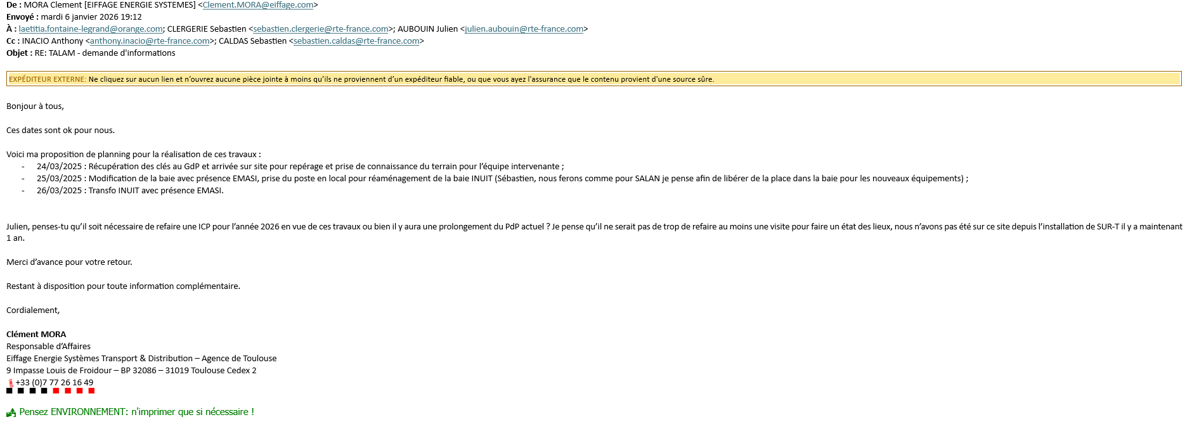 SC | Standard | PL_TCSTAIA_2026 | NON |  | 100 | 1.0 | 8.0 | 2026-03-31 08:00:00 | 2026-03-31 17:00:00 | Dates fixes | Migration INUIT
Migration INUIT TCD, Télérelève et compt
Paulin FIALIP | R41899 |  |  | Standard | PL_TCSTAIA_2026 | NON |  | 100 | 1.0 | 8.0 | 2026-01-07 08:00:00 | 2026-01-07 17:00:00 | Dates fixes | 1600724702-0010
Djibril FELLAH | R52837 |  |  | Standard | PL_TCSTAIA_2026 | NON |  | 100 | 1.0 | 8.0 | 2026-01-07 08:00:00 | 2026-01-07 17:00:00 | Dates fixes | 1600724702-0010
MIG_INUIT_EYRE5 _COMPTAGE
Paulin FIALIP | R41899 |  | Migration du comptage. Passage du CFE radio en filaire Si la migration n'est pas possible, il faudra faire l'étude de déport Dépose : (vérifier si la migration est possible avant dépose)E-EYRE5-WOP-R3G-006692 Raccorder en :E-EYRE5-LAN-FED1-014842 EYRE5-CPTR-01 FED1 GI1/12 UU/YIXINUI1/EDCMDTT/IZ Sylvain | Standard | PL_TCSTAIA_2026 | NON |  | 100 | 1.0 | 8.0 | 2026-01-07 08:00:00 | 2026-01-07 17:00:00 | Dates fixes | 2100073123-0010
Djibril FELLAH | R52837 |  | Migration du comptage. Passage du CFE radio en filaire Si la migration n'est pas possible, il faudra faire l'étude de déport Dépose : (vérifier si la migration est possible avant dépose)E-EYRE5-WOP-R3G-006692 Raccorder en :E-EYRE5-LAN-FED1-014842EYRE5-CPTR-01FED1 GI1/12 UU/YIXINUI1/EDCMDTT/IZ Sylvain | Standard | PL_TCSTAIA_2026 | NON |  | 100 | 1.0 | 8.0 | 2026-01-07 08:00:00 | 2026-01-07 17:00:00 | Dates fixes | 2100073123-0010
MIG_INUIT_EYRE5_TELERELEVE
Paulin FIALIP | R41899 |  | Migration de la Télérelève Electre INEO sur INUIT E-EYRE5-LAN-FED1-014842 EYRE5-CLP-E-01 FED1 GI1/10 Sylvain | Standard | PL_TCSTAIA_2026 | NON |  | 100 | 1.0 | 8.0 | 2026-01-07 08:00:00 | 2026-01-07 17:00:00 | Dates fixes | 2100073128-0010
Djibril FELLAH | R52837 |  | Migration de la Télérelève Electre INEO sur INUIT E-EYRE5-LAN-FED1-014842EYRE5-CLP-E-01FED1 GI1/10 Sylvain | Standard | PL_TCSTAIA_2026 | NON |  | 100 | 1.0 | 8.0 | 2026-01-07 08:00:00 | 2026-01-07 17:00:00 | Dates fixes | 2100073128-0010
MIG_INUIT_SAILL _COMPTAGE_EDF
Sylvain SEBE | R30511 |  | Migration du comptage de radio vers INUIT filaire via liaison Westermo SHDSL (voir schéma) Dépose : E-SAILL-WOP-R3G-006125 IR809G Raccordement du comptage sur INUIT via la liaison SHDSL UU/YIXINUI1/EDCMDTT/IZ Sylvain | Standard | PL_TCSTAIA_2026 | NON |  | 100 | 1.0 | 8.0 | 2026-01-09 08:00:00 | 2026-01-09 17:00:00 | Dates fixes | 2100073744-0010
Paulin FIALIP | R41899 |  | Migration du comptage de radio vers INUIT filaire via liaison Westermo SHDSL (voir schéma) Dépose : E-SAILL-WOP-R3G-006125 IR809G Raccordement du comptage sur INUIT via la liaison SHDSL UU/YIXINUI1/EDCMDTT/IZ Sylvain | Standard | PL_TCSTAIA_2026 | NON |  | 100 | 1.0 | 8.0 | 2026-01-09 08:00:00 | 2026-01-09 17:00:00 | Dates fixes | 2100073744-0010
Arnaud CLAVERIE | R40163 |  | Migration du comptage de radio vers INUIT filaire via liaison Westermo SHDSL (voir schéma) Dépose : E-SAILL-WOP-R3G-006125 IR809G Raccordement du comptage sur INUIT via la liaison SHDSL UU/YIXINUI1/EDCMDTT/IZ Sylvain | Standard | PL_TCSTAIA_2026 | NON |  | 100 | 1.0 | 8.0 | 2026-01-16 08:00:00 | 2026-01-16 17:00:00 | Dates fixes | 2100073744-0010
Caroline GACONGNE | R50366 |  | Migration du comptage de radio vers INUIT filaire via liaison Westermo SHDSL (voir schéma) Dépose : E-SAILL-WOP-R3G-006125 IR809G Raccordement du comptage sur INUIT via la liaison SHDSL UU/YIXINUI1/EDCMDTT/IZ Sylvain | Standard | PL_TCSTAIA_2026 | NON |  | 100 | 1.0 | 8.0 | 2026-01-16 08:00:00 | 2026-01-16 17:00:00 | Dates fixes | 2100073744-0010
MIG_INUIT_SAILL_TCD
Sylvain SEBE | R30511 |  | Migration de la Téléconduite sur INUIT(double adressage ORS + INUIT aux ARP => OK) Se raccorder en :E-SAILL-LAN-FED1-014501 SAILL-TCD-PA-01-ZZ FED1 GI1/5 Prévoir un câble RJ45 de 15m => raccordement entre le CAA et le fédérateur INUIT Sylvain | Standard | PL_TCSTAIA_2026 | NON |  | 100 | 1.0 | 8.0 | 2026-01-09 08:00:00 | 2026-01-09 17:00:00 | Dates fixes | 2100073944-0010
Paulin FIALIP | R41899 |  | Migration de la Téléconduite sur INUIT(double adressage ORS + INUIT aux ARP => OK) Se raccorder en :E-SAILL-LAN-FED1-014501 SAILL-TCD-PA-01-ZZ FED1 GI1/5 Prévoir un câble RJ45 de 15m => raccordement entre le CAA et le fédérateur INUIT Sylvain | Standard | PL_TCSTAIA_2026 | NON |  | 100 | 1.0 | 8.0 | 2026-01-09 08:00:00 | 2026-01-09 17:00:00 | Dates fixes | 2100073944-0010
MIG_INUIT_LUBER _TELEADMINISTRATION
Sylvain SEBE | R30511 |  | Migration de Ia téléadministration du Smart Electre INEO sur INUIT filaire Se raccorder en : E-LUBER-LAN-FED1-014607 LUBER-ADM-CC-01 FED1 GI1/3 Sylvain | Standard | PL_TCSTAIA_2026 | NON |  | 100 | 1.0 | 8.0 | 2026-03-03 08:00:00 | 2026-03-03 17:00:00 | Dates fixes | 2100075364-0010
Paulin FIALIP | R41899 |  | Migration de Ia téléadministration du Smart Electre INEO sur INUIT filaire Se raccorder en : E-LUBER-LAN-FED1-014607 LUBER-ADM-CC-01 FED1 GI1/3 Sylvain | Standard | PL_TCSTAIA_2026 | NON |  | 100 | 1.0 | 8.0 | 2026-03-03 08:00:00 | 2026-03-03 17:00:00 | Dates fixes | 2100075364-0010
MIG_INUIT_YDES_TELERELEVE
Yohan NARCISSE | R48747 |  | Migration de la Télérelève sur INUIT E-YDES-LAN-FED1-005310 LARDI-CLP-C FED1 FA0/10 Sylvain | Standard | PL_TCSTAIA_2026 | NON |  | 100 | 1.0 | 8.0 | 2026-01-23 08:00:00 | 2026-01-23 17:00:00 | Dates fixes | 2100075370-0010
Nicolas JOSEPH | R46022 |  | Migration de la Télérelève sur INUIT E-YDES-LAN-FED1-005310 LARDI-CLP-C FED1 FA0/10 Sylvain | Standard | PL_TCSTAIA_2026 | NON |  | 100 | 1.0 | 8.0 | 2026-01-23 08:00:00 | 2026-01-23 17:00:00 | Dates fixes | 2100075370-0010
MIG_INUIT_LARDI_TELERELEVE
Nicolas JOSEPH | R46022 |  | Migration de la Télérelève sur INUIT E-LARDI-LAN-FED1-005310 LARDI-CLP-C FED1 FA0/10 La fiche de migration est disponible sous K dans poste Lardit Sylvain | Standard | PL_TCSTAIA_2026 | NON |  | 100 | 1.0 | 8.0 | 2026-02-04 08:00:00 | 2026-02-04 17:00:00 | Dates fixes | 2100075796-0010
Arnaud ANGLARD | R44924 |  | Migration de la Télérelève sur INUIT E-LARDI-LAN-FED1-005310 LARDI-CLP-C FED1 FA0/10 La fiche de migration est disponible sous K dans poste Lardit Sylvain | Standard | PL_TCSTAIA_2026 | NON |  | 100 | 1.0 | 8.0 | 2026-02-04 08:00:00 | 2026-02-04 17:00:00 | Dates fixes | 2100075796-0010
MIG_INUIT_YDES_TELERELEVE
Yohan NARCISSE | R48747 |  | Migration du Bitronics de RTC vers INUIT filaire Se raccorder sur : Vigiposte Résilié : ABO-RTC-YDES -0471679041 UU/YIXINUI1/EDCMDTT/IZ Sylvain | Standard | PL_TCSTAIA_2026 | NON |  | 100 | 1.0 | 8.0 | 2026-02-19 08:00:00 | 2026-02-19 17:00:00 | Dates fixes | 2100076141-0010
Robin QUINTANE | R57998 |  | Migration du Bitronics de RTC vers INUIT filaire Se raccorder sur : Vigiposte Résilié : ABO-RTC-YDES -0471679041 UU/YIXINUI1/EDCMDTT/IZ Sylvain | Standard | PL_TCSTAIA_2026 | NON |  | 100 | 1.0 | 8.0 | 2026-02-19 08:00:00 | 2026-02-19 17:00:00 | Dates fixes | 2100076141-0010
Paulin FIALIP | R41899 |  | Migration du Bitronics de RTC vers INUIT filaire Se raccorder sur : Vigiposte Résilié : ABO-RTC-YDES -0471679041 UU/YIXINUI1/EDCMDTT/IZ Sylvain | Standard | PL_TCSTAIA_2026 | NON |  | 100 | 1.0 | 8.0 | 2026-02-19 08:00:00 | 2026-02-19 17:00:00 | Dates fixes | 2100076141-0010
MIG_INUIT_GOUR6_COMPTAGE
Sylvain SEBE | R30511 |  |  | Standard | PL_TCSTAIA_2026 | NON |  | 100 | 1.0 | 8.0 | 2026-04-15 08:00:00 | 2026-04-15 17:00:00 | Dates fixes | 2100079670-0010
Sammy REYNAERT | R57633 |  |  | Standard | PL_TCSTAIA_2026 | NON |  | 100 | 1.0 | 8.0 | 2026-04-15 08:00:00 | 2026-04-15 17:00:00 | Dates fixes | 2100079670-0010
Migration TCD INUIT
Sammy REYNAERT | R57633 |  | Migration TRAVERSETélérelève et TCDla fiche de migration est dispo dans Postes MCO / TraverseSylvain | Standard | PL_TCSTAIA_2026 | NON |  | 100 | 1.0 | 8.0 | 2026-01-09 08:00:00 | 2026-01-09 17:00:00 | Dates fixes | 1600724693-0010
NGUYEN MINH Truong | R24912 |  | Migration TRAVERSETélérelève et TCDla fiche de migration est dispo dans Postes MCO / TraverseSylvain | Standard | PL_TCSTAIA_2026 | NON |  | 100 | 1.0 | 8.0 | 2026-01-09 08:00:00 | 2026-01-09 17:00:00 | Dates fixes | 1600724693-0010
MIG_INUIT_TRAVE _TLRV
NGUYEN MINH Truong | R24912 |  | Migration TRAVERSETélérelève et TCDla fiche de migration est dispo dans Postes MCO / TraverseSylvain | Standard | PL_TCSTAIA_2026 | NON |  | 100 | 1.0 | 8.0 | 2026-01-09 08:00:00 | 2026-01-09 17:00:00 | Dates fixes | 2100073105-0010
Sammy REYNAERT | R57633 |  | Migration TRAVERSETélérelève et TCDla fiche de migration est dispo dans Postes MCO / TraverseSylvain | Standard | PL_TCSTAIA_2026 | NON |  | 100 | 1.0 | 8.0 | 2026-01-09 08:00:00 | 2026-01-09 17:00:00 | Dates fixes | 2100073105-0010
MIG_INUIT_EYRE5 _TCD
Paulin FIALIP | R41899 |  | Migration de la Téléconduite sur INUIT Raccordement en : E-EYRE5-LAN-FED1-014842 EYRE5-TCD-PA-01-104 FED1 GI1/7 Sylvain | Standard | PL_TCSTAIA_2026 | NON |  | 100 | 1.0 | 8.0 | 2026-01-07 08:00:00 | 2026-01-07 17:00:00 | Dates fixes | 2100073129-0010
Djibril FELLAH | R52837 |  | Migration de la Téléconduite sur INUIT Raccordement en :E-EYRE5-LAN-FED1-014842EYRE5-TCD-PA-01-104FED1 GI1/7 Sylvain | Standard | PL_TCSTAIA_2026 | NON |  | 100 | 1.0 | 8.0 | 2026-01-07 08:00:00 | 2026-01-07 17:00:00 | Dates fixes | 2100073129-0010
MIG_INUIT_SAILL _COMPTAGE_ENEDIS
Sylvain SEBE | R30511 |  | Migration du comptage de radio vers INUIT filaire via Westermo SHDSL (voir schèma) Prévoir un câble Rj45 de 15 mètres Dépose :E-SAILL-WOP-R3G-002497 IR809G Raccordement du Westermo en :E-SAILL-LAN-FED1-014501 SAILL-CPTR-01 FED1 GI1/12 UU/YIXINUI1/EDCMDTT/IZ Sylvain | Standard | PL_TCSTAIA_2026 | NON |  | 100 | 1.0 | 8.0 | 2026-01-09 08:00:00 | 2026-01-09 17:00:00 | Dates fixes | 2100073745-0010
Paulin FIALIP | R41899 |  | Migration du comptage de radio vers INUIT filaire via Westermo SHDSL (voir schèma) Prévoir un câble Rj45 de 15 mètres Dépose :E-SAILL-WOP-R3G-002497 IR809G Raccordement du Westermo en :E-SAILL-LAN-FED1-014501 SAILL-CPTR-01 FED1 GI1/12 UU/YIXINUI1/EDCMDTT/IZ Sylvain | Standard | PL_TCSTAIA_2026 | NON |  | 100 | 1.0 | 8.0 | 2026-01-09 08:00:00 | 2026-01-09 17:00:00 | Dates fixes | 2100073745-0010
MIG_INUIT_SAILL_TLRV
Sylvain SEBE | R30511 |  | Migration de RTC vers INUIT filaire via CIP404 (voir schéma) Fourniture du matériel par PPI :x1 CIP404x2 RJ11 de 1mètre Mise à disposition de la configuration du CIP404 par la SSM Se raccorder en :E-SAILL-LAN-FED1-014501 SAILL-CLP-C-01FED1 GI1/10 UU/YIXINUI1/EDCMDTT/IZ Sylvain | Standard | PL_TCSTAIA_2026 | NON |  | 100 | 1.0 | 8.0 | 2026-01-09 08:00:00 | 2026-01-09 17:00:00 | Dates fixes | 2100073746-0010
Paulin FIALIP | R41899 |  | Migration de RTC vers INUIT filaire via CIP404 (voir schéma) Fourniture du matériel par PPI :x1 CIP404x2 RJ11 de 1mètre Mise à disposition de la configuration du CIP404 par la SSM Se raccorder en :E-SAILL-LAN-FED1-014501 SAILL-CLP-C-01FED1 GI1/10 UU/YIXINUI1/EDCMDTT/IZ Sylvain | Standard | PL_TCSTAIA_2026 | NON |  | 100 | 1.0 | 8.0 | 2026-01-09 08:00:00 | 2026-01-09 17:00:00 | Dates fixes | 2100073746-0010
Sylvain SEBE | R30511 |  |  | Standard | PL_TCSTAIA_2026 | NON |  | 100 | 1.0 | 8.0 | 2026-03-05 08:00:00 | 2026-03-05 17:00:00 | Dates fixes | 2100073746-0010
Paulin FIALIP | R41899 |  |  | Standard | PL_TCSTAIA_2026 | NON |  | 100 | 1.0 | 8.0 | 2026-03-05 08:00:00 | 2026-03-05 17:00:00 | Dates fixes | 2100073746-0010
MIG_INUIT_LUBER_COMPTAGE
Sylvain SEBE | R30511 |  | Migration du comptage. Passage du CFE radio en filaire Dépose : E-LUBER-WOP-R3G-002533 Raccordement : E-LUBER-LAN-FED1-014607 LUBER-CPTR-01 FED1 GI1/12 Sylvain | Standard | PL_TCSTAIA_2026 | NON |  | 100 | 1.0 | 8.0 | 2026-03-03 08:00:00 | 2026-03-03 17:00:00 | Dates fixes | 2100075366-0010
Paulin FIALIP | R41899 |  | Migration du comptage. Passage du CFE radio en filaire Dépose : E-LUBER-WOP-R3G-002533 Raccordement : E-LUBER-LAN-FED1-014607 LUBER-CPTR-01 FED1 GI1/12 Sylvain | Standard | PL_TCSTAIA_2026 | NON |  | 100 | 1.0 | 8.0 | 2026-03-03 08:00:00 | 2026-03-03 17:00:00 | Dates fixes | 2100075366-0010
MIG_INUIT_LUBER _TELERELEVE
Sylvain SEBE | R30511 |  | Migration de la Télérelève sur INUIT Dépose : E-LUBER-LAN-R4GI1-008953 Migration en : E-LUBER-LAN-FED1-014607 LUBER-CC-01 FED1 GI1/10 Sylvain | Standard | PL_TCSTAIA_2026 | NON |  | 100 | 1.0 | 8.0 | 2026-03-03 08:00:00 | 2026-03-03 17:00:00 | Dates fixes | 2100075367-0010
Paulin FIALIP | R41899 |  | Migration de la Télérelève sur INUIT Dépose : E-LUBER-LAN-R4GI1-008953 Migration en : E-LUBER-LAN-FED1-014607 LUBER-CC-01 FED1 GI1/10 Sylvain | Standard | PL_TCSTAIA_2026 | NON |  | 100 | 1.0 | 8.0 | 2026-03-03 08:00:00 | 2026-03-03 17:00:00 | Dates fixes | 2100075367-0010
MIG_INUIT_LUBER_TCD
Sylvain SEBE | R30511 |  | Migration du Smart Electre INEO sur INUIT E-LUBER-LAN-FED1-014607 : LUBER-TCD-PA-01-104-VA FED1 GI1/7 LUBER-TCD-PA-01-104-VB FED1 GI1/5 Sylvain | Standard | PL_TCSTAIA_2026 | NON |  | 100 | 1.0 | 8.0 | 2026-03-03 08:00:00 | 2026-03-03 17:00:00 | Dates fixes | 2100075368-0010
Paulin FIALIP | R41899 |  | Migration du Smart Electre INEO sur INUIT E-LUBER-LAN-FED1-014607 : LUBER-TCD-PA-01-104-VA FED1 GI1/7 LUBER-TCD-PA-01-104-VB FED1 GI1/5 Sylvain | Standard | PL_TCSTAIA_2026 | NON |  | 100 | 1.0 | 8.0 | 2026-03-03 08:00:00 | 2026-03-03 17:00:00 | Dates fixes | 2100075368-0010
MIG_INUIT_EYRE5_COMPTAGE
Ludovic LATISSIERE | R35548 |  | Migration de INUIT radio vers filaire via liaison SHDSL Fourniture du matériel pour le déport par PPI :E-DDW-142-MODEM BI-CFE-DDW-142-008997E-DDW-142-MODEM BR-CFE-DDW-142-00899820 m de RJ45 5m de RJ45Schéma de l'étude disponible dans le SharePoint comptage Configuration :Modification de l'@IP Dépose de :E-EYRE5-WOP-R3G-006692 IR809G Se raccorder en :BAIE-I-M-ST-01-01E-EYRE5-LAN-FED1-014842 EYRE5-CPTR-01 FED1 GI1/12 UU/YIXINUI1/EDCMDTT/IZ | Standard | PL_TCSTAIA_2026 | NON |  | 100 | 1.0 | 8.0 | 2026-04-15 08:00:00 | 2026-04-15 17:00:00 | Dates fixes | 2100078864-0010
MIG_INUIT_TRAVE_TCD
NGUYEN MINH Truong | R24912 |  | Migration TRAVERSETélérelève et TCDla fiche de migration est dispo dans Postes MCO / TraverseSylvain | Standard | PL_TCSTAIA_2026 | NON |  | 100 | 1.0 | 8.0 | 2026-01-09 08:00:00 | 2026-01-09 17:00:00 | Dates fixes | 2100073106-0010
Sammy REYNAERT | R57633 |  | Migration TRAVERSETélérelève et TCDla fiche de migration est dispo dans Postes MCO / TraverseSylvain | Standard | PL_TCSTAIA_2026 | NON |  | 100 | 1.0 | 8.0 | 2026-01-09 08:00:00 | 2026-01-09 17:00:00 | Dates fixes | 2100073106-0010
Migration STAC NG O CHA_RUEYR
Paul MINIHOT | R44020.1 |  | Migration TAC sur STAC-NG Sylvain | Standard | PL_TCSTAIA_2026 | NON |  | 100 | 1.0 | 8.0 | 2026-07-07 08:00:00 | 2026-07-07 17:00:00 | Dates fixes | 2100079934-0010
Nicolas JOSEPH | R46022 |  | Migration TAC sur STAC-NG Sylvain | Standard | PL_TCSTAIA_2026 | NON |  | 100 | 1.0 | 8.0 | 2026-07-07 08:00:00 | 2026-07-07 17:00:00 | Dates fixes | 2100079934-0010
Arnaud ANGLARD | R44924 |  | Migration TAC sur STAC-NG Sylvain | Standard | PL_TCSTAIA_2026 | NON |  | 100 | 1.0 | 8.0 | 2026-07-07 08:00:00 | 2026-07-07 17:00:00 | Dates fixes | 2100079934-0010
Maintenance Curative
Maintenance Curative CC
A re-planifier | 000000.3 | Modification du calibre du capteur | Modification du calibre du capteur (en attente du retour de l étude de PEASI). Changement du capteur de P5/Q5 P1/Q1 + passage en +/- 10 mA Chargement du PA Thomas | Standard | PL_TCSTAIA_2026 | NON |  | 100 | 1.0 |  | 2026-04-08 07:00:00 | 2026-04-08 17:00:00 | Dates fixes | Maintenance Curative CC
A re-planifier | 000000.3 | Modification du calibre du capteur | Modification du calibre du capteur (en attente du retour de l étude de PEASI). Changement du capteur de P5/Q5 P1/Q1 + passage en +/- 10 mA Chargement du PA Thomas | Standard | PL_TCSTAIA_2026 | NON |  | 100 | 1.0 |  | 2026-04-08 07:00:00 | 2026-04-08 17:00:00 | Dates fixes | Maintenance Curative CC
Sébastien CALDAS | H87043 | ARGIA: Appui Emasi Bearn pour CPL liaison TAC France Espagne 225 kV | ARGIA: Appui Emasi Bearn pour CPL liaison TAC France Espagne 225 kV cp | Standard | PL_TCSTAIA_2026 | NON |  | 100 | 1.0 | 24.0 | 2026-02-17 08:00:00 | 2026-02-19 17:00:00 | Dates fixes | Maintenance Curative CC
Paul MINIHOT | R44020.1 | COIND - OPE0049597 | Fermeture DJ COUPL 90kV en TCD non OK SC | Standard | PL_TCSTAIA_2026 | NON |  | 100 | 1.0 | 8.0 | 2026-04-08 08:00:00 | 2026-04-08 17:00:00 | Dates fixes | Maintenance Curative CC
Paulin FIALIP | R41899 | COIND - OPE0049597 | Fermeture DJ COUPL 90kV en TCD non OK SC | Standard | PL_TCSTAIA_2026 | NON |  | 100 | 1.0 | 8.0 | 2026-04-08 08:00:00 | 2026-04-08 17:00:00 | Dates fixes | Maintenance Curative CC
MAURE: Réparation retour position
Yohan NARCISSE | R48747 |  | CP | Standard | PL_TCSTAIA_2026 | NON |  | 100 | 1.0 | 8.0 | 2026-05-06 08:00:00 | 2026-05-06 17:00:00 | Dates fixes | 1400262362-0020
Ludovic LATISSIERE | R35548 |  | Retour position régleur TR641 Intervention commune GDP/EMSP/EMASI CP | Standard | PL_TCSTAIA_2026 | NON |  | 100 | 1.0 | 8.0 | 2026-05-06 08:00:00 | 2026-05-06 17:00:00 | Dates fixes | 1400262362-0020
CTLUS: Non fermeture DJ par manœuvre CCO
Sammy REYNAERT | R57633 | CTLUS: Dépannage non fermeture DJ par manœuvre du CCO | Retour SSM suite à modification de câblage du 17/03/26 : Tout Ok sauf PDC102 : Principal (ZMQ) : Puissance = 4MW (idem qu'avant la coupure) -> OK Redondant (LZQJ) : Puissance = 1MW -> NOK Regarder PDC102 redondant -> câblage interne compteur OK ? Verif programmation + appeler SSM sur site Caro | Standard | PL_TCSTAIA_2026 | NON |  | 100 | 1.0 | 8.0 | 2026-03-19 08:00:00 | 2026-03-19 17:00:00 | Dates fixes | 1600715832-0010
Sammy REYNAERT | R57633 | CTLUS: Dépannage non fermeture DJ par manœuvre du CCO | CP | Standard | PL_TCSTAIA_2026 | NON |  | 100 | 1.0 | 8.0 | 2026-07-16 08:00:00 | 2026-07-16 17:00:00 | Dates fixes | 1600715832-0010
NGUYEN MINH Truong | R24912 | CTLUS: Dépannage non fermeture DJ par manœuvre du CCO | CP | Standard | PL_TCSTAIA_2026 | NON |  | 100 | 1.0 | 8.0 | 2026-03-17 08:00:00 | 2026-03-17 17:00:00 | Dates fixes | 1600715832-0010
NGUYEN MINH Truong | R24912 | CTLUS: Dépannage non fermeture DJ par manœuvre du CCO | Retour SSM suite à modification de câblage du 17/03/26 : Tout Ok sauf PDC102 : Principal (ZMQ) : Puissance = 4MW (idem qu'avant la coupure) -> OK Redondant (LZQJ) : Puissance = 1MW -> NOK Regarder PDC102 redondant -> câblage interne compteur OK ? Verif programmation + appeler SSM sur site Caro | Standard | PL_TCSTAIA_2026 | NON |  | 100 | 1.0 | 8.0 | 2026-03-19 08:00:00 | 2026-03-19 17:00:00 | Dates fixes | 1600715832-0010
BREUI ZDONZ Investigation CARDT
Nicolas JOSEPH | R46022 |  |  | Standard | PL_TCSTAIA_2026 | NON |  | 100 | 1.0 | 7.5 | 2026-10-20 03:30:00 | 2026-10-20 16:30:00 | Dates fixes | 1600718053-0010
Claude BRINGER | B56128 |  |  | Standard | PL_TCSTAIA_2026 | NON |  | 100 | 1.0 | 7.5 | 2026-10-20 03:30:00 | 2026-10-20 16:30:00 | Dates fixes | 1600718053-0010
GATEL: investigation suite à analyse inc
A re-planifier | 000000.3 | GATEL: Investigation CARDT sur départ ZSSG7 | GATEL: Investigation CARDT sur départ ZSSG7 CP | Standard | PL_TCSTAIA_2026 | NON |  | 100 | 1.0 |  | 2026-05-29 08:00:00 | 2026-05-29 17:00:00 | Dates fixes | 1600720568-0010
GATEL Liaison ZSSG7 ouverture du DJ sa
A re-planifier | 000000.3 |  | CP | Standard | PL_TCSTAIA_2026 | NON |  | 100 | 1.0 |  | 2026-05-29 08:00:00 | 2026-05-29 17:00:00 | Dates fixes | 2100069903-0010
P.CHA: Dépannage TCD du SS1.12
Ludovic LATISSIERE | R35548 |  | cp | Standard | PL_TCSTAIA_2026 | NON |  | 100 | 1.0 | 8.0 | 2026-07-02 08:00:00 | 2026-07-02 17:00:00 | Dates fixes | 1600723167-0010
Djibril FELLAH | R52837 |  | cp | Standard | PL_TCSTAIA_2026 | NON |  | 100 | 1.0 | 8.0 | 2026-07-02 08:00:00 | 2026-07-02 17:00:00 | Dates fixes | 1600723167-0010
M.VIR DF CDE
Paulin FIALIP | R41899 | M.VIR - OPE0047632 | Voir si dépannable, sinon prendre référence pour commande DD | Standard | PL_TCSTAIA_2026 | NON |  | 100 | 1.0 | 4.0 | 2026-01-13 08:00:00 | 2026-01-13 12:00:00 | Dates fixes | 2100074225-0010
O.CHA - Pas de fermeture DJ sur deuxieme Renvoi
Thomas VERMANDE | R29758 | O.CHA - OPE0049630 | Essais en commun avec l'exploitant. SC | Standard | PL_TCSTAIA_2026 | NON |  | 100 | 1.0 | 8.0 | 2026-10-13 08:00:00 | 2026-10-13 17:00:00 | Dates fixes | 2100074475-0010
Arnaud ANGLARD | R44924 | O.CHA - OPE0049630 | Essais en commun avec l'exploitant. SC | Standard | PL_TCSTAIA_2026 | NON |  | 100 | 1.0 | 8.0 | 2026-10-13 08:00:00 | 2026-10-13 17:00:00 | Dates fixes | 2100074475-0010
MOLE - Les TM sont bloquées à 0 sur MOLE-L62RUEYR
Claude BRINGER | B56128 | MOLE - OPE0049642 | SC | Standard | PL_TCSTAIA_2026 | NON |  | 100 | 1.0 | 8.0 | 2026-01-07 08:00:00 | 2026-01-07 17:00:00 | Dates fixes | 2100074613-0010
Nicolas JOSEPH | R46022 | MOLE - OPE0049642 | SC | Standard | PL_TCSTAIA_2026 | NON |  | 100 | 1.0 | 8.0 | 2026-01-07 08:00:00 | 2026-01-07 17:00:00 | Dates fixes | 2100074613-0010
TALAM - synchro GPS
Yohan NARCISSE | R48747 | TALAM - OPE0048623 | SC | Standard | PL_TCSTAIA_2026 | NON |  | 100 | 1.0 | 8.0 | 2026-01-09 08:00:00 | 2026-01-09 17:00:00 | Dates fixes | 2100074614-0010
Paul MINIHOT | R44020.1 | TALAM - OPE0048623 | SC | Standard | PL_TCSTAIA_2026 | NON |  | 100 | 1.0 | 8.0 | 2026-01-09 08:00:00 | 2026-01-09 17:00:00 | Dates fixes | 2100074614-0010
Bagots TM P Q
Arnaud CLAVERIE | R40163 | CTLUS - OPE0049641 | Penser à demander l'accord en temps réel avant de partir. SC | Standard | PL_TCSTAIA_2026 | NON |  | 100 | 1.0 | 8.0 | 2026-01-21 08:00:00 | 2026-01-21 17:00:00 | Dates fixes | 2100074867-0010
Sammy REYNAERT | R57633 | CTLUS - OPE0049641 | Penser à demander l'accord en temps réel avant de partir. SC | Standard | PL_TCSTAIA_2026 | NON |  | 100 | 1.0 | 8.0 | 2026-01-21 08:00:00 | 2026-01-21 17:00:00 | Dates fixes | 2100074867-0010
Pas de perturbo
NGUYEN MINH Truong | R24912 | SSJUN - OPE0050350 | Relancer PQ collector et faire purge SC | Standard | PL_TCSTAIA_2026 | NON |  | 100 | 1.0 | 8.0 | 2026-01-23 08:00:00 | 2026-01-23 17:00:00 | Dates fixes | 2100074880-0010
Sammy REYNAERT | R57633 | SSJUN - OPE0050350 | Relancer PQ collector et faire purge SC | Standard | PL_TCSTAIA_2026 | NON |  | 100 | 1.0 | 8.0 | 2026-01-23 08:00:00 | 2026-01-23 17:00:00 | Dates fixes | 2100074880-0010
Aucunes perturbo
Djibril FELLAH | R52837 | PLAUD - OPE0050351 | Essais en télérelève depuis EMASI Aurillac, aucune perturbo dans les dossiers SC | Standard | PL_TCSTAIA_2026 | NON |  | 100 | 1.0 | 8.0 | 2026-01-29 08:00:00 | 2026-01-29 17:00:00 | Dates fixes | 2100074881-0010
NGUYEN MINH Truong | R24912 | PLAUD - OPE0050351 | Essais en télérelève depuis EMASI Aurillac, aucune perturbo dans les dossiers SC | Standard | PL_TCSTAIA_2026 | NON |  | 100 | 1.0 | 8.0 | 2026-01-29 08:00:00 | 2026-01-29 17:00:00 | Dates fixes | 2100074881-0010
probleme retour arriere Plasma P
Sylvain SEBE | R30511 | CASSE - OPE0050496 | SC | Standard | PL_TCSTAIA_2026 | NON |  | 100 | 1.0 | 8.0 | 2026-01-20 08:00:00 | 2026-01-20 17:00:00 | Dates fixes | 2100074957-0010
DONZE probleme capteur
Claude BRINGER | B56128 | DONZE - OPE0050516 | SC | Standard | PL_TCSTAIA_2026 | NON |  | 100 | 1.0 | 8.0 | 2026-01-13 08:00:00 | 2026-01-13 17:00:00 | Dates fixes | 2100075050-0010
TALAM PO et imprimante HS
Sébastien CALDAS | H87043 | TALAM - OPE0050485 | SC | Standard | PL_TCSTAIA_2026 | NON |  | 100 | 1.0 | 4.0 | 2026-01-14 13:00:00 | 2026-01-14 17:00:00 | Dates fixes | 2100075077-0010
NAVES Non remontee presence ACR
NGUYEN MINH Truong | R24912 | NAVES - OPE0050826 | Faire essais de remontée des présences . SC | Standard | PL_TCSTAIA_2026 | NON |  | 100 | 1.0 | 4.0 | 2026-01-13 13:00:00 | 2026-01-13 17:00:00 | Dates fixes | 2100075088-0010
O.CHA: Investgation D RENV dép Berth
Thomas VERMANDE | R29758 |  | cp | Standard | PL_TCSTAIA_2026 | NON |  | 100 | 1.0 | 8.0 | 2026-10-13 08:00:00 | 2026-10-13 17:00:00 | Dates fixes | 1600730434-0010
Arnaud ANGLARD | R44924 |  | cp | Standard | PL_TCSTAIA_2026 | NON |  | 100 | 1.0 | 8.0 | 2026-10-13 08:00:00 | 2026-10-13 17:00:00 | Dates fixes | 1600730434-0010
NON declenchement de la PX2
A re-planifier | 000000.3 | GODIN - OPE0050113 | Décalé du 04/03 au 27/03 demande de SPLA cp SC | Standard | PL_TCSTAIA_2026 | NON |  | 100 | 1.0 |  | 2026-03-27 08:00:00 | 2026-03-27 17:00:00 | Dates fixes | 2100075105-0010
A re-planifier | 000000.3 | GODIN - OPE0050113 | Décalé du 04/03 au 27/03 demande de SPLA cp SC | Standard | PL_TCSTAIA_2026 | NON |  | 100 | 1.0 |  | 2026-03-27 08:00:00 | 2026-03-27 17:00:00 | Dates fixes | 2100075105-0010
TALAM PO et imprimante HS
Thomas VERMANDE | R29758 | TALAM - OPE0050864 | SC | Standard | PL_TCSTAIA_2026 | NON |  | 100 | 1.0 | 8.0 | 2026-01-28 08:00:00 | 2026-01-28 17:00:00 | Dates fixes | 2100075133-0010
REMPLACEMENT Px
Claude BRINGER | B56128 | COIND - OPE0051130 | Accord en temps réel à voir avec l'exploitant SC | Standard | PL_TCSTAIA_2026 | NON |  | 100 | 1.0 | 8.0 | 2026-01-20 08:00:00 | 2026-01-20 17:00:00 | Dates fixes | 2100075232-0010
Probleme TM _GODIN
Claude BRINGER | B56128 | TM CROUZET 225 kV à 0 | cp | Standard | PL_TCSTAIA_2026 | NON |  | 100 | 1.0 | 8.0 | 2026-01-22 08:00:00 | 2026-01-22 17:00:00 | Dates fixes | 2100075402-0010
B AIR Pas d information au CDE sur l U
Cyril POUSSOU | C54847 | B.AIR - OPE0051201 | Si besoin intervention le vendredi (Claude) SC | Standard | PL_TCSTAIA_2026 | NON |  | 100 | 1.0 | 8.0 | 2026-01-22 08:00:00 | 2026-01-22 17:00:00 | Dates fixes | 2100075558-0010
Perte de la TCD CP1 reboot en boucle
Caroline GACONGNE | R50366 | REPAI - OPE0051600 | SC | Standard | PL_TCSTAIA_2026 | NON |  | 100 | 1.0 | 3.5 | 2026-01-22 13:30:00 | 2026-01-22 17:00:00 | Dates fixes | 2100075559-0010
TULLE Telereleve HS
Sébastien CALDAS | H87043 | TULLE - OPE0051720 | SC | Standard | PL_TCSTAIA_2026 | NON |  | 100 | 1.0 | 4.0 | 2026-01-21 13:00:00 | 2026-01-21 17:00:00 | Dates fixes | 2100075549-0010
Remise en place POR des reception
Djibril FELLAH | R52837 | PLAUD - OPE0046174 | SC | Standard | PL_TCSTAIA_2026 | NON |  | 100 | 1.0 | 8.0 | 2026-01-29 08:00:00 | 2026-01-29 17:00:00 | Dates fixes | 2100075762-0010
NGUYEN MINH Truong | R24912 | PLAUD - OPE0046174 | SC | Standard | PL_TCSTAIA_2026 | NON |  | 100 | 1.0 | 8.0 | 2026-01-29 08:00:00 | 2026-01-29 17:00:00 | Dates fixes | 2100075762-0010
NAVES Probleme remontee TS
Yohan NARCISSE | R48747 | NAVES - OPE0052192 | Thomas | Standard | PL_TCSTAIA_2026 | NON |  | 100 | 1.0 | 16.0 | 2026-02-26 08:00:00 | 2026-02-27 17:00:00 | Dates fixes | 2100075765-0010
Nicolas JOSEPH | R46022 | NAVES - OPE0052192 | SC | Standard | PL_TCSTAIA_2026 | NON |  | 100 | 1.0 | 16.0 | 2026-02-17 08:00:00 | 2026-02-18 17:00:00 | Dates fixes | 2100075765-0010
Yohan NARCISSE | R48747 | NAVES - OPE0052192 | SC | Standard | PL_TCSTAIA_2026 | NON |  | 100 | 1.0 | 16.0 | 2026-02-17 08:00:00 | 2026-02-18 17:00:00 | Dates fixes | 2100075765-0010
Nicolas JOSEPH | R46022 | NAVES - OPE0052192 | Thomas | Standard | PL_TCSTAIA_2026 | NON |  | 100 | 1.0 | 16.0 | 2026-02-26 08:00:00 | 2026-02-27 17:00:00 | Dates fixes | 2100075765-0010
TM P du depart l41ZC CA en bagot
Sébastien CALDAS | H87043 | MAURE - OPE0051042 | SC | Standard | PL_TCSTAIA_2026 | NON |  | 100 | 1.0 | 8.0 | 2026-01-28 08:00:00 | 2026-01-28 17:00:00 | Dates fixes | 2100075864-0010
Perte de la TCD CP1 reboot en boucle
Caroline GACONGNE | R50366 | REPAI - OPE0051932 | SC | Standard | PL_TCSTAIA_2026 | NON |  | 100 | 1.0 | 8.0 | 2026-01-29 08:00:00 | 2026-01-29 17:00:00 | Dates fixes | 2100075926-0010
AL DANGER ne remonte pas a l ACR
Ludovic LATISSIERE | R35548 | M.LAR - OPE0044973 | Intervention commune avec ENEDIS Sylvain | Standard | PL_TCSTAIA_2026 | NON |  | 100 | 1.0 | 8.0 | 2026-02-06 08:00:00 | 2026-02-06 17:00:00 | Dates fixes | 2100076003-0010
Djibril FELLAH | R52837 | M.LAR - OPE0044973 | Intervention commune avec ENEDIS Sylvain | Standard | PL_TCSTAIA_2026 | NON |  | 100 | 1.0 | 8.0 | 2026-02-06 08:00:00 | 2026-02-06 17:00:00 | Dates fixes | 2100076003-0010
SAILL Probleme telephonique
Paulin FIALIP | R41899 | SAILL - OPE0051485 | SC | Standard | PL_TCSTAIA_2026 | NON |  | 100 | 1.0 | 8.0 | 2026-02-03 08:00:00 | 2026-02-03 17:00:00 | Dates fixes | 2100076031-0010
Djibril FELLAH | R52837 | SAILL - OPE0051485 | SC | Standard | PL_TCSTAIA_2026 | NON |  | 100 | 1.0 | 8.0 | 2026-02-03 08:00:00 | 2026-02-03 17:00:00 | Dates fixes | 2100076031-0010
CTLUS Bagots TM P Q
Arnaud CLAVERIE | R40163 | CTLUS - OPE0052149 | SC | Standard | PL_TCSTAIA_2026 | NON |  | 100 | 1.0 | 8.0 | 2026-02-06 08:00:00 | 2026-02-06 17:00:00 | Dates fixes | 2100076032-0010
Sammy REYNAERT | R57633 | CTLUS - OPE0052149 | SC | Standard | PL_TCSTAIA_2026 | NON |  | 100 | 1.0 | 8.0 | 2026-02-06 08:00:00 | 2026-02-06 17:00:00 | Dates fixes | 2100076032-0010
PO ne redemarre pas
Paul MINIHOT | R44020.1 | TALAM - OPE0053107 | SC | Standard | PL_TCSTAIA_2026 | NON |  | 100 | 1.0 | 8.0 | 2026-02-04 08:00:00 | 2026-02-04 17:00:00 | Dates fixes | 2100076243-0010
Robin QUINTANE | R57998 | TALAM - OPE0053107 | SC | Standard | PL_TCSTAIA_2026 | NON |  | 100 | 1.0 | 8.0 | 2026-02-04 08:00:00 | 2026-02-04 17:00:00 | Dates fixes | 2100076243-0010
TERRE BATTERIE DANS TG
Yohan NARCISSE | R48747 | RUEYR: Terre batterie dans la TGB9N | RUEYR: Terre batterie dans la TGB9N cp | Standard | PL_TCSTAIA_2026 | NON |  | 100 | 1.0 | 8.0 | 2026-02-10 08:00:00 | 2026-02-10 17:00:00 | Dates fixes | 2100076425-0010
Thomas VERMANDE | R29758 | RUEYR: Terre batterie dans la TGB9N | RUEYR: Terre batterie dans la TGB9N cp | Standard | PL_TCSTAIA_2026 | NON |  | 100 | 1.0 | 8.0 | 2026-02-10 08:00:00 | 2026-02-10 17:00:00 | Dates fixes | 2100076425-0010
O CHA probleme OSCILLO depart L31BERTH
Claude BRINGER | B56128 | O.CHA - OPE0052990 | SC | Standard | PL_TCSTAIA_2026 | NON |  | 100 | 1.0 | 8.0 | 2026-02-11 08:00:00 | 2026-02-11 17:00:00 | Dates fixes | 2100076447-0010
Yohan NARCISSE | R48747 | O.CHA - OPE0052990 | SC | Standard | PL_TCSTAIA_2026 | NON |  | 100 | 1.0 | 8.0 | 2026-02-11 08:00:00 | 2026-02-11 17:00:00 | Dates fixes | 2100076447-0010
M VIR DF CDE
Nina VALENTIN | R53898 | M.VIR - OPE0052151 | SC | Standard | PL_TCSTAIA_2026 | NON |  | 100 | 1.0 |  | 2026-02-18 08:00:00 | 2026-02-18 17:00:00 | Dates fixes | 2100076449-0010
Paulin FIALIP | R41899 | M.VIR - OPE0052151 | SC | Standard | PL_TCSTAIA_2026 | NON |  | 100 | 1.0 | 8.0 | 2026-02-18 08:00:00 | 2026-02-18 17:00:00 | Dates fixes | 2100076449-0010
SAILL Probleme telephonique
Paulin FIALIP | R41899 | SAILL - OPE0053524 | SC | Standard | PL_TCSTAIA_2026 | NON |  | 100 | 1.0 | 8.0 | 2026-02-17 08:00:00 | 2026-02-17 17:00:00 | Dates fixes | 2100076469-0010
Sammy REYNAERT | R57633 | TRAVE - OPE0052991 | TRAVE : Mesure des FO 1 à 24 vers SAILL E-TRAVE-RÉPARTITEUR OPTIQUE-REP OPT-005780-TRAVE-RPTR01 TIROIR-TRAVE-RPTR01-C01A A C02B-006338-PPT006105-48FO CASSETTE-TRAVER-RPTR01-C01A-SAILL-12FO et CASSETTE-TRAVER-RPTR01-C01B-SAILL-12FO SC | Standard | PL_TCSTAIA_2026 | NON |  | 100 | 1.0 | 8.0 | 2026-02-17 08:00:00 | 2026-02-17 17:00:00 | Dates fixes | 2100076469-0010
suite a AIN3 MVS P442
NGUYEN MINH Truong | R24912 | P.CHA - OPE0044108 | NIPCCO demandée SC | Standard | PL_TCSTAIA_2026 | NON |  | 100 | 1.0 | 8.0 | 2026-03-18 08:00:00 | 2026-03-18 17:00:00 | Dates fixes | 2100076481-0010
Paulin FIALIP | R41899 | P.CHA - OPE0044108 | NIPCCO demandée SC | Standard | PL_TCSTAIA_2026 | NON |  | 100 | 1.0 | 8.0 | 2026-03-18 08:00:00 | 2026-03-18 17:00:00 | Dates fixes | 2100076481-0010
URG 3
Yohan NARCISSE | R48747 | NAVES - OPE0054554 | SC | Standard | PL_TCSTAIA_2026 | NON |  | 100 | 1.0 | 16.0 | 2026-02-26 08:00:00 | 2026-02-27 17:00:00 | Dates fixes | 2100076915-0010
Nicolas JOSEPH | R46022 | NAVES - OPE0054554 | SC | Standard | PL_TCSTAIA_2026 | NON |  | 100 | 1.0 | 16.0 | 2026-02-26 08:00:00 | 2026-02-27 17:00:00 | Dates fixes | 2100076915-0010
CTLUS Bagots TM P Q
Nina VALENTIN | R53898 | CTLUS - OPE0053625 | SC | Standard | PL_TCSTAIA_2026 | NON |  | 100 | 1.0 |  | 2026-02-24 08:00:00 | 2026-02-24 17:00:00 | Dates fixes | 2100077039-0010
Arnaud CLAVERIE | R40163 | CTLUS - OPE0053625 | SC | Standard | PL_TCSTAIA_2026 | NON |  | 100 | 1.0 | 8.0 | 2026-02-24 08:00:00 | 2026-02-24 17:00:00 | Dates fixes | 2100077039-0010
DF EQUIP CBO 1
NGUYEN MINH Truong | R24912 | GUERE - OPE0053981 | SC | Standard | PL_TCSTAIA_2026 | NON |  | 100 | 1.0 | 8.0 | 2026-02-25 08:00:00 | 2026-02-25 17:00:00 | Dates fixes | 2100077038-0010
Arnaud CLAVERIE | R40163 | GUERE - OPE0053981 | SC | Standard | PL_TCSTAIA_2026 | NON |  | 100 | 1.0 | 8.0 | 2026-02-25 08:00:00 | 2026-02-25 17:00:00 | Dates fixes | 2100077038-0010
SSFEY SYNC IND
NGUYEN MINH Truong | R24912 | SSFEY - OPE0053640 | SC | Standard | PL_TCSTAIA_2026 | NON |  | 100 | 1.0 | 8.0 | 2026-02-25 08:00:00 | 2026-02-25 17:00:00 | Dates fixes | 2100077037-0010
Arnaud CLAVERIE | R40163 | SSFEY - OPE0053640 | SC | Standard | PL_TCSTAIA_2026 | NON |  | 100 | 1.0 | 8.0 | 2026-02-25 08:00:00 | 2026-02-25 17:00:00 | Dates fixes | 2100077037-0010
DF EQUIP BT et DF ARU fugitifs
Pierre VIDALINC | R39695 | FEROU - OPE0051790 | SC | Standard | PL_TCSTAIA_2026 | NON |  | 100 | 1.0 | 8.0 | 2026-05-27 08:00:00 | 2026-05-27 17:00:00 | Dates fixes | 2100077076-0010
Arnaud ANGLARD | R44924 | FEROU - OPE0051790 | SC | Standard | PL_TCSTAIA_2026 | NON |  | 100 | 1.0 | 8.0 | 2026-05-27 08:00:00 | 2026-05-27 17:00:00 | Dates fixes | 2100077076-0010
M FEN desarmement Masse cable est HS
Paulin FIALIP | R41899 | M.FEN - OPE0053642 | NIPCCO SC | Standard | PL_TCSTAIA_2026 | NON |  | 100 | 1.0 | 8.0 | 2026-03-17 08:00:00 | 2026-03-17 17:00:00 | Dates fixes | 2100077092-0010
Djibril FELLAH | R52837 | M.FEN - OPE0053642 | NIPCCO SC | Standard | PL_TCSTAIA_2026 | NON |  | 100 | 1.0 | 8.0 | 2026-03-17 08:00:00 | 2026-03-17 17:00:00 | Dates fixes | 2100077092-0010
M FEN desarmement Masse cable est HS
Paulin FIALIP | R41899 | M.FEN - OPE0053645 | NIPCCO SC | Standard | PL_TCSTAIA_2026 | NON |  | 100 | 1.0 | 8.0 | 2026-03-17 08:00:00 | 2026-03-17 17:00:00 | Dates fixes | 2100077091-0010
Djibril FELLAH | R52837 | M.FEN - OPE0053645 | NIPCCO SC | Standard | PL_TCSTAIA_2026 | NON |  | 100 | 1.0 | 8.0 | 2026-03-17 08:00:00 | 2026-03-17 17:00:00 | Dates fixes | 2100077091-0010
TERRE BATTERIE DANS TG
Thomas VERMANDE | R29758 | RUEYR - OPE0054506 | SC | Standard | PL_TCSTAIA_2026 | NON |  | 100 | 1.0 | 4.0 | 2026-02-25 08:00:00 | 2026-02-25 12:00:00 | Dates fixes | 2100077095-0010
Arnaud ANGLARD | R44924 | RUEYR - OPE0054506 | SC | Standard | PL_TCSTAIA_2026 | NON |  | 100 | 1.0 | 4.0 | 2026-02-25 08:00:00 | 2026-02-25 12:00:00 | Dates fixes | 2100077095-0010
AYRES DF DIFL
Sébastien CALDAS | H87043 | RUEYR - OPE0055154 | RDV avec EMASI LARO à 10hSC | Standard | PL_TCSTAIA_2026 | NON |  | 100 | 1.0 | 8.0 | 2026-02-26 08:00:00 | 2026-02-26 17:00:00 | Dates fixes | 2100077226-0010
Arnaud ANGLARD | R44924 | RUEYR - OPE0055154 | RDV avec EMASI LARO à 10hSC | Standard | PL_TCSTAIA_2026 | NON |  | 100 | 1.0 | 8.0 | 2026-02-26 08:00:00 | 2026-02-26 17:00:00 | Dates fixes | 2100077226-0010
Perte TCD
NGUYEN MINH Truong | R24912 | P.CHA - OPE0055127 | SC | Standard | PL_TCSTAIA_2026 | NON |  | 100 | 1.0 | 7.0 | 2026-02-27 08:00:00 | 2026-02-27 16:00:00 | Dates fixes | 2100077301-0010
Paulin FIALIP | R41899 | P.CHA - OPE0055127 | SC | Standard | PL_TCSTAIA_2026 | NON |  | 100 | 1.0 | 6.0 | 2026-02-27 08:00:00 | 2026-02-27 15:00:00 | Dates fixes | 2100077301-0010
PEASI Demande d affichage de reglages
Sylvain SEBE | R30511 |  | Merci de passer dans le SE-INEO, dans la fonction RT, le paramètre T-ICRT à 15s. Lorsque l'opération est réalisé merci d'informer Louis GARNIER à l'exploitation afin qu'il le passe en service. Je reste dispo si besoin. :) Nous n'avons pas encore l'autorisation du CNER pour réaliser des chargements de .B6 à distance.Création d'une OPE à l'EMASI pour réaliser la modification du réglage. | Standard | PL_TCSTAIA_2026 | NON |  | 100 | 1.0 | 8.0 | 2026-02-26 08:00:00 | 2026-02-26 17:00:00 | Dates fixes | 2100077306-0010
Remplacement calculateur de tranche suit
Paulin FIALIP | R41899 | P.CHA - OPE0055525 | SC | Standard | PL_TCSTAIA_2026 | NON |  | 100 | 1.0 | 8.0 | 2026-03-04 08:00:00 | 2026-03-04 17:00:00 | Dates fixes | 2100077430-0010
Cyril POUSSOU | C54847 | P.CHA - OPE0055525 | SC | Standard | PL_TCSTAIA_2026 | NON |  | 100 | 1.0 | 8.0 | 2026-03-04 08:00:00 | 2026-03-04 17:00:00 | Dates fixes | 2100077430-0010
SAILL Probleme telephonique
Sylvain SEBE | R30511 | SAILL - OPE0054472 | SC | Standard | PL_TCSTAIA_2026 | NON |  | 100 | 1.0 | 8.0 | 2026-03-05 08:00:00 | 2026-03-05 17:00:00 | Dates fixes | 2100077431-0010
Paulin FIALIP | R41899 | SAILL - OPE0054472 | SC | Standard | PL_TCSTAIA_2026 | NON |  | 100 | 1.0 | 8.0 | 2026-03-05 08:00:00 | 2026-03-05 17:00:00 | Dates fixes | 2100077431-0010
R SPACE_PUYPE Site
Sylvain SEBE | R30511 | PUYPE - OPE0053556 | PUYPE - Dépannage avec CNERRemplacement des SAMU avec Nicolas et Thibaut du CNER | Standard | PL_TCSTAIA_2026 | NON |  | 100 | 1.0 | 8.0 | 2026-03-06 07:00:00 | 2026-03-06 17:00:00 | Dates fixes | 2100077437-0010
Desynchronisation de l horloge a plusieu
Ludovic LATISSIERE | R35548 | GUERE - OPE0055358 | Voir si on a du lot de maintenance Alles sur site pour vérifier fonctionnement et prendre photos de l'équipement si besoin de changement SC | Standard | PL_TCSTAIA_2026 | NON |  | 100 | 1.0 | 8.0 | 2026-03-06 08:00:00 | 2026-03-06 17:00:00 | Dates fixes | 2100077472-0010
panne du qualimetre Qwave du couplage
Paul MINIHOT | R44020.1 | GATEL - OPE0055482 | SC | Standard | PL_TCSTAIA_2026 | NON |  | 100 | 1.0 | 8.0 | 2026-03-05 08:00:00 | 2026-03-05 17:00:00 | Dates fixes | 2100077416-0010
Thomas VERMANDE | R29758 | GATEL - OPE0055482 | SC | Standard | PL_TCSTAIA_2026 | NON |  | 100 | 1.0 | 8.0 | 2026-03-05 08:00:00 | 2026-03-05 17:00:00 | Dates fixes | 2100077416-0010
DF OSCI Reboot UA 250 demande
Paulin FIALIP | R41899 |  |  | Standard | PL_TCSTAIA_2026 | NON |  | 100 | 1.0 | 8.0 | 2026-03-05 08:00:00 | 2026-03-05 17:00:00 | Dates fixes | 2100077652-0010
Sylvain SEBE | R30511 |  |  | Standard | PL_TCSTAIA_2026 | NON |  | 100 | 1.0 | 8.0 | 2026-03-05 08:00:00 | 2026-03-05 17:00:00 | Dates fixes | 2100077652-0010
P442 HS a remplacer sur le depart Aurill
Yohan NARCISSE | R48747 | GATEL - OPE0056090 | SC | Standard | PL_TCSTAIA_2026 | NON |  | 100 | 1.0 | 8.0 | 2026-03-06 08:00:00 | 2026-03-06 17:00:00 | Dates fixes | 2100077673-0010
Nicolas JOSEPH | R46022 | GATEL - OPE0056090 | SC | Standard | PL_TCSTAIA_2026 | NON |  | 100 | 1.0 | 8.0 | 2026-03-06 08:00:00 | 2026-03-06 17:00:00 | Dates fixes | 2100077673-0010
Aucunes perturbo
NGUYEN MINH Truong | R24912 | PLAUD - OPE0052641 | SC | Standard | PL_TCSTAIA_2026 | NON |  | 100 | 1.0 | 8.0 | 2026-03-12 08:00:00 | 2026-03-12 17:00:00 | Dates fixes | 2100077785-0010
Sammy REYNAERT | R57633 | PLAUD - OPE0052641 | SC | Standard | PL_TCSTAIA_2026 | NON |  | 100 | 1.0 | 8.0 | 2026-03-12 08:00:00 | 2026-03-12 17:00:00 | Dates fixes | 2100077785-0010
PLAUD Timebox HS
NGUYEN MINH Truong | R24912 | PLAUD - OPE0049939 | Si besoin de changer la TIMEBOX, penser à prendre des photos du modèle à commander SC | Standard | PL_TCSTAIA_2026 | NON |  | 100 | 1.0 | 8.0 | 2026-03-12 07:00:00 | 2026-03-12 17:00:00 | Dates fixes | 2100077784-0010
Sammy REYNAERT | R57633 | PLAUD - OPE0049939 | Si besoin de changer la TIMEBOX, penser à prendre des photos du modèle à commander SC | Standard | PL_TCSTAIA_2026 | NON |  | 100 | 1.0 | 8.0 | 2026-03-12 08:00:00 | 2026-03-12 18:00:00 | Dates fixes | 2100077784-0010
ANO TCT urgente pb de porte fusibles
Robin QUINTANE | R57998 | BREUI - OPE0056146 | SC | Standard | PL_TCSTAIA_2026 | NON |  | 100 | 1.0 | 8.0 | 2026-02-13 08:00:00 | 2026-02-13 17:00:00 | Dates fixes | 2100077733-0010
Yohan NARCISSE | R48747 | BREUI - OPE0056146 | SC | Standard | PL_TCSTAIA_2026 | NON |  | 100 | 1.0 | 8.0 | 2026-02-13 08:00:00 | 2026-02-13 17:00:00 | Dates fixes | 2100077733-0010
Pierre VIDALINC | R39695 | BREUI - OPE0056146 | SC | Standard | PL_TCSTAIA_2026 | NON |  | 100 | 1.0 | 8.0 | 2026-02-13 08:00:00 | 2026-02-13 17:00:00 | Dates fixes | 2100077733-0010
ANO TCT urgente pb de porte fusibles
Arnaud ANGLARD | R44924 | BREUI - OPE0056145 | SC | Standard | PL_TCSTAIA_2026 | NON |  | 100 | 1.0 | 8.0 | 2026-02-12 08:00:00 | 2026-02-12 17:00:00 | Dates fixes | 2100077732-0010
Yohan NARCISSE | R48747 | BREUI - OPE0056145 | SC | Standard | PL_TCSTAIA_2026 | NON |  | 100 | 1.0 | 8.0 | 2026-02-12 08:00:00 | 2026-02-12 17:00:00 | Dates fixes | 2100077732-0010
Connection distante impossible depuis SS
Thomas VERMANDE | R29758 | GATEL - OPE0056286 | SC | Standard | PL_TCSTAIA_2026 | NON |  | 100 | 1.0 | 8.0 | 2026-03-10 08:00:00 | 2026-03-10 17:00:00 | Dates fixes | 2100077810-0010
PO plante TALAM
Thomas VERMANDE | R29758 | TALAM - OPE0055139 | SC | Standard | PL_TCSTAIA_2026 | NON |  | 100 | 1.0 | 8.0 | 2026-03-10 08:00:00 | 2026-03-10 17:00:00 | Dates fixes | 2100077809-0010
CCN GE SPACE_BREUI Site
Claude BRINGER | B56128 | BREUI - OPE0056569 | SC | Standard | PL_TCSTAIA_2026 | NON |  | 100 | 1.0 | 8.0 | 2026-03-13 08:00:00 | 2026-03-13 17:00:00 | Dates fixes | 2100077996-0010
Yohan NARCISSE | R48747 | BREUI - OPE0056569 | SC | Standard | PL_TCSTAIA_2026 | NON |  | 100 | 1.0 | 8.0 | 2026-03-13 08:00:00 | 2026-03-13 17:00:00 | Dates fixes | 2100077996-0010
Robin QUINTANE | R57998 | BREUI - OPE0056569 | SC | Standard | PL_TCSTAIA_2026 | NON |  | 100 | 1.0 | 8.0 | 2026-03-13 08:00:00 | 2026-03-13 17:00:00 | Dates fixes | 2100077996-0010
TM P et Q invalide
Claude BRINGER | B56128 | COIND - OPE0056723 | SC | Standard | PL_TCSTAIA_2026 | NON |  | 100 | 1.0 | 8.0 | 2026-03-18 08:00:00 | 2026-03-18 17:00:00 | Dates fixes | 2100078080-0010
Robin QUINTANE | R57998 | COIND - OPE0056723 | SC | Standard | PL_TCSTAIA_2026 | NON |  | 100 | 1.0 | 8.0 | 2026-03-18 08:00:00 | 2026-03-18 17:00:00 | Dates fixes | 2100078080-0010
DT MASSE CUVE et DF MOINS CERTAIN
Robin QUINTANE | R57998 | GATEL - OPE0056970 | SC | Standard | PL_TCSTAIA_2026 | NON |  | 100 | 1.0 | 8.0 | 2026-05-27 08:00:00 | 2026-05-27 17:00:00 | Dates fixes | 2100078136-0010
Paulin FIALIP | R41899 | GATEL - OPE0056970 | SC | Standard | PL_TCSTAIA_2026 | NON |  | 100 | 1.0 | 8.0 | 2026-05-27 08:00:00 | 2026-05-27 17:00:00 | Dates fixes | 2100078136-0010
DF CCN URG TAL
Caroline GACONGNE | R50366 |  | Défaut du calculateur TAL en rouge sur image systeme . Malgre la réalisation des gestes N1/N2 ( reboot TAL CP1.....) pas de retour a la normale , création d'un OPE pour mener des investigations plus approfondies Caro | Standard | PL_TCSTAIA_2026 | NON |  | 100 | 1.0 | 4.0 | 2026-03-25 08:00:00 | 2026-03-25 12:00:00 | Dates fixes | 2100078357-0010
L31MONAS Depannage AMU Pas de CI car
Claude BRINGER | B56128 | CAMPA - OPE0057203 | 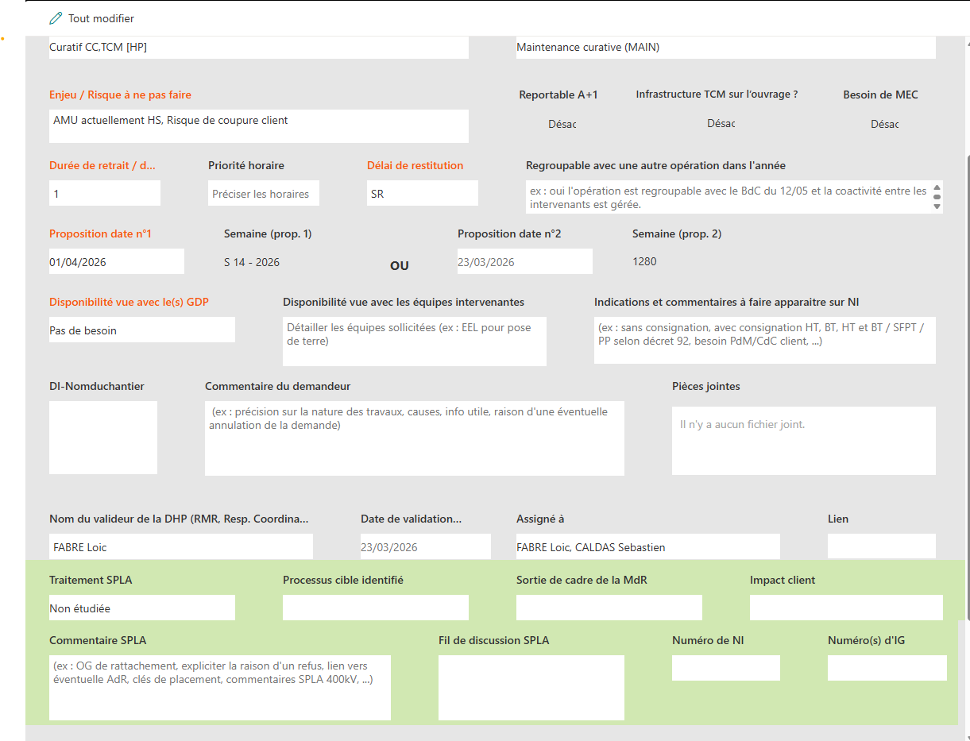 SC | Standard | PL_TCSTAIA_2026 | NON |  | 100 | 1.0 | 8.0 | 2026-04-01 08:00:00 | 2026-04-01 17:00:00 | Dates fixes | 2100078430-0010
Pour faire fonctionner le BPAD du SAS de
Paul MINIHOT | R44020.1 | Opération OPE0055673 | Opération OPE0055673 Thomas | Standard | PL_TCSTAIA_2026 | NON |  | 100 | 1.0 | 8.0 | 2026-03-25 08:00:00 | 2026-03-25 17:00:00 | Dates fixes | 2100078656-0010
Arnaud ANGLARD | R44924 | Opération OPE0055673 | Opération OPE0055673 Thomas | Standard | PL_TCSTAIA_2026 | NON |  | 100 | 1.0 | 8.0 | 2026-03-25 08:00:00 | 2026-03-25 17:00:00 | Dates fixes | 2100078656-0010
Perte observabilite du site impossible d
Caroline GACONGNE | R50366 | OPE0057956 | OPE0057956 OPE0057956 | Opération | COSMOS Perte observabilité su siteOURSIN OK V1 et V2Télé op impossible pas de communication avec le CP1Sur site N1/N2 réaliséVu avec EMASI demande N3 Sylvain | Standard | PL_TCSTAIA_2026 | NON |  | 100 | 1.0 | 8.0 | 2026-03-26 08:00:00 | 2026-03-26 17:00:00 | Dates fixes | 2100078693-0010
Paulin FIALIP | R41899 | OPE0057956 | OPE0057956 OPE0057956 | Opération | COSMOS Perte observabilité su siteOURSIN OK V1 et V2Télé op impossible pas de communication avec le CP1Sur site N1/N2 réaliséVu avec EMASI demande N3 Sylvain | Standard | PL_TCSTAIA_2026 | NON |  | 100 | 1.0 | 8.0 | 2026-03-26 08:00:00 | 2026-03-26 17:00:00 | Dates fixes | 2100078693-0010
Perte de la com avec l UR2000
Arnaud CLAVERIE | R40163 |  | Perte de la liaison avec l'UR2000. La ligne est occupée en permanence. OBS demande intervention commune Sylvain | Standard | PL_TCSTAIA_2026 | NON |  | 100 | 1.0 | 6.0 | 2026-03-30 10:00:00 | 2026-03-30 17:00:00 | Dates fixes | 2100078755-0010
Capteur P bagotant
Yohan NARCISSE | R48747 | MAURE - OPE0057640 | SC | Standard | PL_TCSTAIA_2026 | NON |  | 100 | 1.0 | 4.0 | 2026-03-31 12:00:00 | 2026-03-31 17:00:00 | Dates fixes | 2100078765-0010
Nina VALENTIN | R53898 | MAURE - OPE0057640 | SC | Standard | PL_TCSTAIA_2026 | NON |  | 100 | 1.0 |  | 2026-03-31 08:00:00 | 2026-03-31 17:00:00 | Dates fixes | 2100078765-0010
TM P et Q bagot de plus de 20MW en Pic
Yohan NARCISSE | R48747 | MAURE - OPE0057361 | SC | Standard | PL_TCSTAIA_2026 | NON |  | 100 | 1.0 | 4.0 | 2026-03-31 12:00:00 | 2026-03-31 17:00:00 | Dates fixes | 2100078768-0010
Nina VALENTIN | R53898 | MAURE - OPE0057361 | SC | Standard | PL_TCSTAIA_2026 | NON |  | 100 | 1.0 |  | 2026-03-31 08:00:00 | 2026-03-31 17:00:00 | Dates fixes | 2100078768-0010
Panne TI TCD TI_CTLUS Site
Yohan NARCISSE | R48747 | CTLUS - OPE0057616 | SC | Standard | PL_TCSTAIA_2026 | NON |  | 100 | 1.0 | 8.0 | 2026-04-01 08:00:00 | 2026-04-01 17:00:00 | Dates fixes | 2100078767-0010
Arnaud CLAVERIE | R40163 | CTLUS - OPE0057616 | SC | Standard | PL_TCSTAIA_2026 | NON |  | 100 | 1.0 | 8.0 | 2026-04-01 08:00:00 | 2026-04-01 17:00:00 | Dates fixes | 2100078767-0010
Imprimante HS
Robin QUINTANE | R57998 | B.AIR - OPE0058265 | SC | Standard | PL_TCSTAIA_2026 | NON |  | 100 | 1.0 | 8.0 | 2026-04-01 08:00:00 | 2026-04-01 17:00:00 | Dates fixes | 2100078837-0010
Nicolas JOSEPH | R46022 | B.AIR - OPE0058265 | SC | Standard | PL_TCSTAIA_2026 | NON |  | 100 | 1.0 | 8.0 | 2026-04-01 08:00:00 | 2026-04-01 17:00:00 | Dates fixes | 2100078837-0010
Capteur deffectueux
Paul MINIHOT | R44020.1 | COIND - OPE0057381 (doublon) | Doublon SC | Standard | PL_TCSTAIA_2026 | NON |  | 100 | 1.0 | 8.0 | 2026-04-08 08:00:00 | 2026-04-08 17:00:00 | Dates fixes | 2100078851-0010
Paulin FIALIP | R41899 | COIND - OPE0057381 (doublon) | Doublon SC | Standard | PL_TCSTAIA_2026 | NON |  | 100 | 1.0 | 8.0 | 2026-04-08 08:00:00 | 2026-04-08 17:00:00 | Dates fixes | 2100078851-0010
MOLE defaut liaison bt dans la tranch
Pierre VIDALINC | R39695 | MOLE - OPE0056583 | SC | Standard | PL_TCSTAIA_2026 | NON |  | 100 | 1.0 | 8.0 | 2026-04-02 08:00:00 | 2026-04-02 17:00:00 | Dates fixes | 2100079042-0010
Paul MINIHOT | R44020.1 | MOLE - OPE0056583 | SC | Standard | PL_TCSTAIA_2026 | NON |  | 100 | 1.0 | 8.0 | 2026-04-02 08:00:00 | 2026-04-02 17:00:00 | Dates fixes | 2100079042-0010
Perte observabilite du site impossible d
Nina VALENTIN | R53898 | Remplacement SSD CP1 VEYTI | Caro | Standard | PL_TCSTAIA_2026 | NON |  | 100 | 1.0 |  | 2026-04-03 13:30:00 | 2026-04-03 17:00:00 | Dates fixes | 2100079054-0010
Ludovic LATISSIERE | R35548 | Remplacement SSD CP1 VEYTI | Caro | Standard | PL_TCSTAIA_2026 | NON |  | 100 | 1.0 | 4.0 | 2026-04-03 12:00:00 | 2026-04-03 17:00:00 | Dates fixes | 2100079054-0010
DF CCN URG TAL
Sammy REYNAERT | R57633 | OPE0058010 | Remplacement TAL Caro | Standard | PL_TCSTAIA_2026 | NON |  | 100 | 1.0 | 8.0 | 2026-04-10 08:00:00 | 2026-04-10 17:00:00 | Dates fixes | 2100079306-0010
Caroline GACONGNE | R50366 | OPE0058010 | Remplacement TAL Caro | Standard | PL_TCSTAIA_2026 | NON |  | 100 | 1.0 | 8.0 | 2026-04-10 08:00:00 | 2026-04-10 17:00:00 | Dates fixes | 2100079306-0010
Djibril FELLAH | R52837 | OPE0058010 | Remplacement TAL Caro | Standard | PL_TCSTAIA_2026 | NON |  | 100 | 1.0 | 8.0 | 2026-04-10 08:00:00 | 2026-04-10 17:00:00 | Dates fixes | 2100079306-0010
L31MONAS Depannage AMU Pas de CI car
Claude BRINGER | B56128 | CAMPA - OPE0059451 (prepa au labo) | Prépa, modif cablage et essais au labo du coffret (Ex MANCIOU) envoyé par l'EMASI Bearn. SC | Standard | PL_TCSTAIA_2026 | NON |  | 100 | 1.0 | 8.0 | 2026-04-22 08:00:00 | 2026-04-22 17:00:00 | Dates fixes | 2100079408-0010
Timebox HS
NGUYEN MINH Truong | R24912 | PLAUD - OPE0056710 | SC | Standard | PL_TCSTAIA_2026 | NON |  | 100 | 1.0 | 8.0 | 2026-05-06 08:00:00 | 2026-05-06 17:00:00 | Dates fixes | 2100079435-0010
Djibril FELLAH | R52837 | PLAUD - OPE0056710 | SC | Standard | PL_TCSTAIA_2026 | NON |  | 100 | 1.0 | 8.0 | 2026-05-06 08:00:00 | 2026-05-06 17:00:00 | Dates fixes | 2100079435-0010
Card S suppleent HS
Thomas VERMANDE | R29758 | GATEL - OPE0059524 | SC | Standard | PL_TCSTAIA_2026 | NON |  | 100 | 1.0 | 8.0 | 2026-04-15 08:00:00 | 2026-04-15 17:00:00 | Dates fixes | 2100079527-0010
Repose face avant C264
NGUYEN MINH Truong | R24912 | Pose FAV - OPE0055178 | OPE0055178 Problème sur la face avant, celle ci a été déposée par le GDP.Il n'y avait pas de ticket existant, je créé le ticket pour régulariser et créer l'OPE à l'EMASI afin qu'ils puissent faire la demande de LMT Création OPE EMASI pour repose face avant quand ils auront le retour du LMT, à voir avec GDP si ils peuvent effectuer la repose sous condition que l'EMASI leur fasse parvenir la pièce Integration Note de réglage n°23-076.v2 + verifier les réglages C264 des autres départ par échantillonage + Mise en place etiquette NAZA au poste SSFEY : • SSFEY-P61-L61AUBUS • SSFEY-P61-L61EGUZO • SSFEY-P61-CBOCaro | Standard | PL_TCSTAIA_2026 | NON |  | 100 | 1.0 | 8.0 | 2026-05-05 08:00:00 | 2026-05-05 17:00:00 | Dates fixes | 2100079516-0010
Djibril FELLAH | R52837 | Pose FAV - OPE0055178 | OPE0055178 Problème sur la face avant, celle ci a été déposée par le GDP.Il n'y avait pas de ticket existant, je créé le ticket pour régulariser et créer l'OPE à l'EMASI afin qu'ils puissent faire la demande de LMT Création OPE EMASI pour repose face avant quand ils auront le retour du LMT, à voir avec GDP si ils peuvent effectuer la repose sous condition que l'EMASI leur fasse parvenir la pièce Integration Note de réglage n°23-076.v2 + verifier les réglages C264 des autres départ par échantillonage + Mise en place etiquette NAZA au poste SSFEY : • SSFEY-P61-L61AUBUS • SSFEY-P61-L61EGUZO • SSFEY-P61-CBOCaro | Standard | PL_TCSTAIA_2026 | NON |  | 100 | 1.0 | 8.0 | 2026-05-05 08:00:00 | 2026-05-05 17:00:00 | Dates fixes | 2100079516-0010
Desynchronisation de l horloge a plusieu
Ludovic LATISSIERE | R35548 | Gestion ticket Cosmos - OPE0056313 | Timebox non reçue du LMT PAO Cloture Ticket avec : demande LMT + demande nouvelle OPE pour intervention Caro | Standard | PL_TCSTAIA_2026 | NON |  | 100 | 1.0 | 4.0 | 2026-04-14 12:00:00 | 2026-04-14 17:00:00 | Dates fixes | 2100079536-0010
Capteur HS
NGUYEN MINH Truong | R24912 | MOLE-OPE0059782 | SC | Standard | PL_TCSTAIA_2026 | NON |  | 100 | 1.0 | 4.0 | 2026-04-16 13:00:00 | 2026-04-16 17:00:00 | Dates fixes | 2100079595-0010
Djibril FELLAH | R52837 | MOLE-OPE0059782 | SC | Standard | PL_TCSTAIA_2026 | NON |  | 100 | 1.0 | 4.0 | 2026-04-16 13:00:00 | 2026-04-16 17:00:00 | Dates fixes | 2100079595-0010
Robin QUINTANE | R57998 | MOLE-OPE0059782 | Prepa au labo du capteur et mise en place à la Mole SC | Standard | PL_TCSTAIA_2026 | NON |  | 100 | 1.0 | 8.0 | 2026-04-16 08:00:00 | 2026-04-16 17:00:00 | Dates fixes | 2100079595-0010
Regulation HS
Ludovic LATISSIERE | R35548 | MAURE - OPE0059964 | SC | Standard | PL_TCSTAIA_2026 | NON |  | 100 | 1.0 | 8.0 | 2026-04-21 08:00:00 | 2026-04-21 17:00:00 | Dates fixes | 2100079756-0010
Frequence incoherente
Sébastien CALDAS | H87043 | RUEYR - OPE0059972 | Traitée au bureau Après vérification, nous confirmons que les fréquences sont bonnes au niveau du PO de Rueyres. Le problème semble donc être après. Merci de demander à PDCD de vérifier leur base de données PLASMA sc | Standard | PL_TCSTAIA_2026 | NON |  | 100 | 1.0 | 6.0 | 2026-04-20 10:00:00 | 2026-04-20 17:00:00 | Dates fixes | 2100079779-0010
N3 pour faire fonctionner le BPAD du SA
Nicolas JOSEPH | R46022 | RUEYR - OPE0058165 | SC | Standard | PL_TCSTAIA_2026 | NON |  | 100 | 1.0 | 8.0 | 2026-04-21 08:00:00 | 2026-04-21 17:00:00 | Dates fixes | 2100079780-0010
Arnaud ANGLARD | R44924 | RUEYR - OPE0058165 | SC | Standard | PL_TCSTAIA_2026 | NON |  | 100 | 1.0 | 8.0 | 2026-04-21 08:00:00 | 2026-04-21 17:00:00 | Dates fixes | 2100079780-0010
FC PAUTRE_SSVI6 Site
NGUYEN MINH Truong | R24912 | SSVI6 - OPE0059992 | SC | Standard | PL_TCSTAIA_2026 | NON |  | 100 | 1.0 | 8.0 | 2026-04-29 08:00:00 | 2026-04-29 17:00:00 | Dates fixes | 2100079820-0010
Card S suppleent HS
Paulin FIALIP | R41899 | GATEL - OPE0059801 | SC | Standard | PL_TCSTAIA_2026 | NON |  | 100 | 1.0 | 8.0 | 2026-04-29 08:00:00 | 2026-04-29 17:00:00 | Dates fixes | 2100079825-0010
Arnaud ANGLARD | R44924 | GATEL - OPE0059801 | SC | Standard | PL_TCSTAIA_2026 | NON |  | 100 | 1.0 | 8.0 | 2026-04-29 08:00:00 | 2026-04-29 17:00:00 | Dates fixes | 2100079825-0010
Robin QUINTANE | R57998 | GATEL - OPE0059801 | SC | Standard | PL_TCSTAIA_2026 | NON |  | 100 | 1.0 | 8.0 | 2026-04-29 08:00:00 | 2026-04-29 17:00:00 | Dates fixes | 2100079825-0010
Suspicion de panne PX
NGUYEN MINH Truong | R24912 | CPNAC - OPE0060057 - relèves des traces | Lors du DA187909, nous suspectons que la protection du départ Saint Martin le vieux est défaillanteLors du défaut, la protection avait le code d'erreur 0x811E0000, voir document joint.Merci de récupérer les traces s'assurer que le code erreur 0x811E0000 n'est pas présent sur la protectionSC | Standard | PL_TCSTAIA_2026 | NON |  | 100 | 1.0 | 8.0 | 2026-04-29 08:00:00 | 2026-04-29 17:00:00 | Dates fixes | 2100079832-0010
ICT HS Pas de CI
Ludovic LATISSIERE | R35548 | M.FEN - OPE0057143 | ICT à remplacer SC | Standard | PL_TCSTAIA_2026 | NON |  | 100 | 1.0 | 8.0 | 2026-05-20 08:00:00 | 2026-05-20 17:00:00 | Dates fixes | 2100079836-0010
Sammy REYNAERT | R57633 | M.FEN - OPE0057143 | ICT à remplacer SC | Standard | PL_TCSTAIA_2026 | NON |  | 100 | 1.0 | 8.0 | 2026-05-20 08:00:00 | 2026-05-20 17:00:00 | Dates fixes | 2100079836-0010
Panne TI GODIN Bagots TM P Q TR631
Claude BRINGER | B56128 | GODIN - OPE0060172 | Penser à demander en temps réel l'autorisation d'intervention. Les TM sont actuellement masquées SC | Standard | PL_TCSTAIA_2026 | NON |  | 100 | 1.0 | 8.0 | 2026-04-30 08:00:00 | 2026-04-30 17:00:00 | Dates fixes | 2100079842-0010
Robin QUINTANE | R57998 | GODIN - OPE0060172 | Penser à demander en temps réel l'autorisation d'intervention. Les TM sont actuellement masquées SC | Standard | PL_TCSTAIA_2026 | NON |  | 100 | 1.0 | 8.0 | 2026-04-30 08:00:00 | 2026-04-30 17:00:00 | Dates fixes | 2100079842-0010
GODIN Chargement TCD Capteur crouzet
Pierre VIDALINC | R39695 | Chargement du PA Godin | Dépannage du capteur (nouvelle note de réglage). Le capteur passe en P1/Q1. Chargement du PA en coordination avec le chargement de l'ARP de Rueyres. En attente de retour de la demande de NIP. Thomas | Standard | PL_TCSTAIA_2026 | NON |  | 100 | 1.0 | 8.0 | 2026-06-02 08:00:00 | 2026-06-02 17:00:00 | Dates fixes | 1600741201-0010
Nicolas JOSEPH | R46022 | Chargement du PA Godin | Dépannage du capteur (nouvelle note de réglage). Le capteur passe en P1/Q1. Chargement du PA en coordination avec le chargement de l'ARP de Rueyres. En attente de retour de la demande de NIP. Thomas | Standard | PL_TCSTAIA_2026 | NON |  | 100 | 1.0 | 8.0 | 2026-06-02 08:00:00 | 2026-06-02 17:00:00 | Dates fixes | 1600741201-0010
Modification famille capteur Crouzet
Pierre VIDALINC | R39695 | Modif Capteur dep CROUZE 225kV | Dépannage du capteur (nouvelle note de réglage). Le capteur passe en P1/Q1. En attente de retour de la demande de NIP. Thomas | Standard | PL_TCSTAIA_2026 | NON |  | 100 | 1.0 | 8.0 | 2026-06-02 08:00:00 | 2026-06-02 17:00:00 | Dates fixes | 1600741203-0010
Nicolas JOSEPH | R46022 | Modif Capteur dep CROUZE 225kV | Dépannage du capteur (nouvelle note de réglage). Le capteur passe en P1/Q1. En attente de retour de la demande de NIP. Thomas | Standard | PL_TCSTAIA_2026 | NON |  | 100 | 1.0 | 8.0 | 2026-06-02 08:00:00 | 2026-06-02 17:00:00 | Dates fixes | 1600741203-0010
PP2 HS 7SA52
Claude BRINGER | B56128 | RUEYR - OPE0060206 | Remplacement de la 7SA522 par l'équipement reçu de la GDD SC | Standard | PL_TCSTAIA_2026 | NON |  | 100 | 1.0 | 8.0 | 2026-05-20 08:00:00 | 2026-05-20 17:00:00 | Dates fixes | 2100079910-0010
Nicolas JOSEPH | R46022 | RUEYR - OPE0060206 | Remplacement de la 7SA522 par l'équipement reçu de la GDD SC | Standard | PL_TCSTAIA_2026 | NON |  | 100 | 1.0 | 8.0 | 2026-05-20 08:00:00 | 2026-05-20 17:00:00 | Dates fixes | 2100079910-0010
DF EQUIP CBO 1
NGUYEN MINH Truong | R24912 | GUERE - OPE0060680 | SC | Standard | PL_TCSTAIA_2026 | NON |  | 100 | 1.0 | 8.0 | 2026-05-05 08:00:00 | 2026-05-05 17:00:00 | Dates fixes | 2100080091-0010
Djibril FELLAH | R52837 | GUERE - OPE0060680 | SC | Standard | PL_TCSTAIA_2026 | NON |  | 100 | 1.0 | 8.0 | 2026-05-05 08:00:00 | 2026-05-05 17:00:00 | Dates fixes | 2100080091-0010
Imprimante a remplacer par KVM
Sébastien CALDAS | H87043 | TALAM - | Traitée au bureau SC | Standard | PL_TCSTAIA_2026 | NON |  | 100 | 1.0 | 6.0 | 2026-04-27 10:00:00 | 2026-04-27 17:00:00 | Dates fixes | 2100080094-0010
Defaut imprimante
Sébastien CALDAS | H87043 | TALAM - OPE0060871 | sc | Standard | PL_TCSTAIA_2026 | NON |  | 100 | 1.0 | 6.0 | 2026-04-28 08:00:00 | 2026-04-28 15:00:00 | Dates fixes | 2100080179-0010
L31MONAS Depannage AMU
Claude BRINGER | B56128 | CAMPA - OPE0061113 | SC | Standard | PL_TCSTAIA_2026 | NON |  | 100 | 1.0 | 8.0 | 2026-05-29 08:00:00 | 2026-05-29 17:00:00 | Dates fixes | 2100080313-0010
Robin QUINTANE | R57998 | CAMPA - OPE0061113 | SC | Standard | PL_TCSTAIA_2026 | NON |  | 100 | 1.0 | 8.0 | 2026-05-29 08:00:00 | 2026-05-29 17:00:00 | Dates fixes | 2100080313-0010
GATEL perte CARD T
Paulin FIALIP | R41899 | GATEL - OPE0060963 | SC | Standard | PL_TCSTAIA_2026 | NON |  | 100 | 1.0 | 8.0 | 2026-04-29 06:00:00 | 2026-04-29 17:00:00 | Dates fixes | 2100080247-0010
Arnaud ANGLARD | R44924 | GATEL - OPE0060963 | SC | Standard | PL_TCSTAIA_2026 | NON |  | 100 | 1.0 | 8.0 | 2026-04-29 08:00:00 | 2026-04-29 19:00:00 | Dates fixes | 2100080247-0010
Robin QUINTANE | R57998 | GATEL - OPE0060963 | SC | Standard | PL_TCSTAIA_2026 | NON |  | 100 | 1.0 | 8.0 | 2026-04-29 08:00:00 | 2026-04-29 17:00:00 | Dates fixes | 2100080247-0010
Perte de la TS de position du DJ dpt TR4
NGUYEN MINH Truong | R24912 | MANSA - OPE0061121 | SC | Standard | PL_TCSTAIA_2026 | NON |  | 100 | 1.0
M VIR DF CDE
Ludovic LATISSIERE | R35548 | M.VIR - OPE0054482 | SC | Standard | PL_TCSTAIA_2026 | NON |  | 100 | 1.0
JUSSA probleme TA
Nicolas JOSEPH | R46022 | JUSSA - OPE0058565 | SC | Standard | PL_TCSTAIA_2026 | NON |  | 100 | 1.0
Paulin FIALIP | R41899 | JUSSA - OPE0058565 | SC | Standard | PL_TCSTAIA_2026 | NON |  | 100 | 1.0
DF URG 3 investigation sur site de la pr
Claude BRINGER | B56128 | MOLE - OPE0059955 | SC | Standard | PL_TCSTAIA_2026 | NON |  | 100 | 1.0
DONZE reprise cablage suite a degats r
Ludovic LATISSIERE | R35548 | DONZE - OPE0049129 | SC | Standard | PL_TCSTAIA_2026 | NON |  | 100 | 1.0
Sammy REYNAERT | R57633 | DONZE - OPE0049129 | 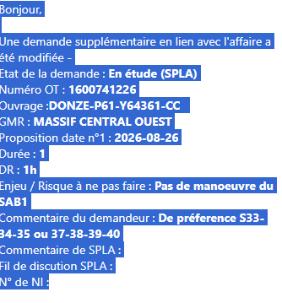 SC | Standard | PL_TCSTAIA_2026 | NON |  | 100 | 1.0
Demande de modifications Reglages_GUERE
Djibril FELLAH | R52837 |  | Reprise réglage CTLUS Caro | Standard | PL_TCSTAIA_2026 | NON |  | 100 | 1.0
NGUYEN MINH Truong | R24912 |  | Reprise réglage CTLUS Caro | Standard | PL_TCSTAIA_2026 | NON |  | 100 | 1.0
DONZE - 6TR643 (Pb TC SAB1)
Ludovic LATISSIERE | R35548 | DONZE: TR643 dépannage TC SAB1 côté 225 kV | DONZE: TR643 dépannage TC SAB1 côté 225 kV cp | Standard | PL_TCSTAIA_2026 | NON |  | 100 | 1.0
Sammy REYNAERT | R57633 | DONZE: TR643 dépannage TC SAB1 côté 225 kV | DONZE: TR643 dépannage TC SAB1 côté 225 kV cp | Standard | PL_TCSTAIA_2026 | NON |  | 100 | 1.0
Perte de position DJ TR413 pas de CI co
Caroline GACONGNE | R50366 | CPNAC - OPE0061823 | SC | Standard | PL_TCSTAIA_2026 | NON |  | 100 | 1.0
Perte de la position du DJ HT du dpt TR3
Paulin FIALIP | R41899 | LEYGU - OPE0061795 | SC | Standard | PL_TCSTAIA_2026 | NON |  | 100 | 1.0
...
Nom-Prénom | Ressource | Libellé | commentaire | Type d'affectation | Fichier | Acquitté ? | Compétences requises | Pourcentage | Taux
Chantier DI
Paul MINIHOT | R44020.1 | Installation ADA au poste de BaraqueVille | Installation ADA au poste de BaraqueVilleEn attente de confirmation des dates et de la faisabilité par DT (DI)Thomas | Standard | PL_TCSTAIA_2026 | NON |  | 100 | 1.0
Pierre VIDALINC | R39695 | Chantier ASSIER ( modification du CBO + AEP + Comptage ) | Chantier ASSIER (modification du CBO + AEP + Comptage) à confirmer. Thomas | Standard | PL_TCSTAIA_2026 | NON |  | 100 | 1.0
Pierre VIDALINC | R39695 | Chantier ASSIER ( modification du CBO + AEP + Comptage ) | Chantier ASSIER (modification du CBO + AEP + Comptage) à confirmer. Thomas | Standard | PL_TCSTAIA_2026 | NON |  | 100 | 1.0
Robin QUINTANE | R57998 | Chantier ASSIER ( modification du CBO + AEP + Comptage ) | Chantier ASSIER (modification du CBO + AEP + Comptage) à confirmer. Thomas | Standard | PL_TCSTAIA_2026 | NON |  | 100 | 1.0
Robin QUINTANE | R57998 | Chantier ASSIER ( modification du CBO + AEP + Comptage ) | Chantier ASSIER (modification du CBO + AEP + Comptage) à confirmer. Thomas | Standard | PL_TCSTAIA_2026 | NON |  | 100 | 1.0
Pierre VIDALINC | R39695 | Chantier ASSIER ( modification du CBO + AEP + Comptage ) | Chantier ASSIER (modification du CBO + AEP + Comptage) à confirmer. Thomas | Standard | PL_TCSTAIA_2026 | NON |  | 100 | 1.0
Pierre VIDALINC | R39695 | Chantier ASSIER ( modification du CBO + AEP + Comptage ) | Chantier ASSIER (modification du CBO + AEP + Comptage) à confirmer. Thomas | Standard | PL_TCSTAIA_2026 | NON |  | 100 | 1.0
Robin QUINTANE | R57998 | Chantier ASSIER ( modification du CBO + AEP + Comptage ) | Chantier ASSIER (modification du CBO + AEP + Comptage) à confirmer. Thomas | Standard | PL_TCSTAIA_2026 | NON |  | 100 | 1.0
Arnaud ANGLARD | R44924 | Chantier ASSIER ( modification du CBO + AEP + Comptage ) | Chantier ASSIER (modification du CBO + AEP + Comptage) à confirmer. Thomas | Standard | PL_TCSTAIA_2026 | NON |  | 100 | 1.0
Yohan NARCISSE | R48747 | Installation ADA au poste de BaraqueVille | 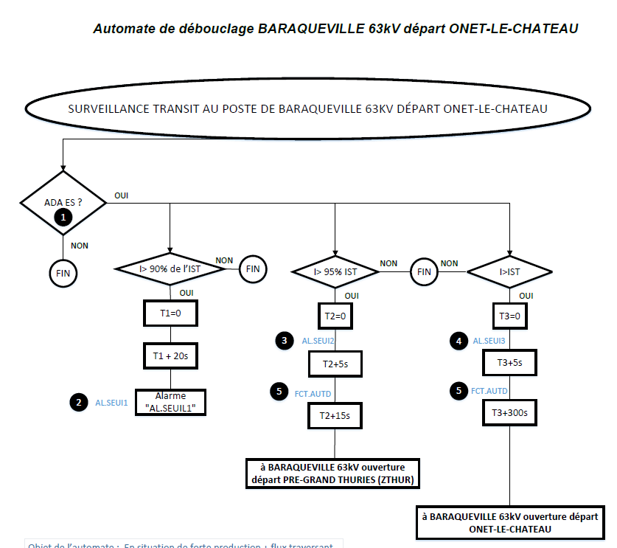 Installation ADA au poste de BaraqueVilleEn attente de confirmation des dates et de la faisabilité par DT (DI)Thomas | Standard | PL_TCSTAIA_2026 | NON |  | 100 | 1.0
GATEL: nouveau transfo TR643
Paul MINIHOT | R44020.1 | Soudure des fibres BI / BR | Soudure des fibres BI / BR Il faut réaliser la soudure des 12 fibres entre les 2 BR/BI. Sur chaque câble, seulement 12 fibres sont à souder. Réalisation de la réflectométrie. Thomas | Standard | PL_TCSTAIA_2026 | NON |  | 100 | 1.0
Paulin FIALIP | R41899 | Soudure des fibres BI / BR | Soudure des fibres BI / BR Il faut réaliser la soudure des 12 fibres entre les 2 BR/BI. Sur chaque câble, seulement 12 fibres sont à souder. Réalisation de la réflectométrie. Thomas | Standard | PL_TCSTAIA_2026 | NON |  | 100 | 1.0
Paulin FIALIP | R41899 | Soudure des fibres BI / BR | Soudure des fibres BI / BR Il faut réaliser la soudure des 12 fibres entre les 2 BR/BI. Sur chaque câble, seulement 12 fibres sont à souder. Réalisation de la réflectométrie. Thomas | Standard | PL_TCSTAIA_2026 | NON |  | 100 | 1.0
Paul MINIHOT | R44020.1 | Soudure des fibres BI / BR | Soudure des fibres BI / BR Il faut réaliser la soudure des 12 fibres entre les 2 BR/BI. Sur chaque câble, seulement 12 fibres sont à souder. Réalisation de la réflectométrie. Thomas | Standard | PL_TCSTAIA_2026 | NON |  | 100 | 1.0
GATEL: nouveau transfo TR643
Thomas VERMANDE | R29758 | Démarrage des tranches BD des tranches 6TR643 et 4TR643 (PAO présent pour DIFF) | Démarrage des tranches BD des tranches 6TR643 et 4TR643 (PAO présent pour DIFF) CP | Standard | PL_TCSTAIA_2026 | NON |  | 100 | 1.0
Thomas VERMANDE | R29758 | Essais (nouveaux tc) + tranches 6TR643 et 4TR643 Fonctionnels | Essais (nouveaux tc) + tranches 6TR643 et 4TR643 Fonctionnels Thomas | Standard | PL_TCSTAIA_2026 | NON |  | 100 | 1.0
Claude BRINGER | B56128 | Essai du SA1. | Essai du SA1 CP | Standard | PL_TCSTAIA_2026 | NON |  | 100 | 1.0
Thomas VERMANDE | R29758 | GATEL: reunion chantier | GATEL: reunion chantier CP | Standard | PL_TCSTAIA_2026 | NON |  | 100 | 1.0
...
Nom-Prénom | Ressource | Libellé | commentaire | Type d'affectation | Fichier | Acquitté ? | Compétences requises | Pourcentage | Taux
Chargement BD (TALAM-BRUGA-LAVA2)
Pierre VIDALINC | R39695 | Chargement BD | Chargement BD Thomas | Standard | PL_TCSTAIA_2026 | NON |  | 100 | 1.0
Robin QUINTANE | R57998 | Chargement BD | Chargement BD Thomas | Standard | PL_TCSTAIA_2026 | NON |  | 100 | 1.0
Thomas VERMANDE | R29758 | Chargement BD | Chargement BD Thomas | Standard | PL_TCSTAIA_2026 | NON |  | 100 | 1.0
Reprise de réglage à LAVAUR 2
Thomas VERMANDE | R29758 | TALAM: Réglages + réception voie de trans + essais TAC | Chargement de la BD le 15 juillet Reprise de réglage Recouvrement FG pour l’installation des TAC + réception local. Talamet départ : DEP 63 kV N°1 Laval-de-Cère I qui devient Talamet départ Z Lavaur Brugale Thomas | Standard | PL_TCSTAIA_2026 | NON |  | 100 | 1.0
Pierre VIDALINC | R39695 | LAVAUR/BRUGALE: réception voie de trans + essais TAC | Chargement de la BD le 15 juillet Reprise de réglage Recouvrement FG pour l’installation des TAC + réception local. Talamet départ : DEP 63 kV N°1 Laval-de-Cère I qui devient Talamet départ Z Lavaur Brugale Thomas | Standard | PL_TCSTAIA_2026 | NON |  | 100 | 1.0
Pierre VIDALINC | R39695 | Recouvrement FG + essai TAC + réglage | Chargement de la BD le 15 juillet Reprise de réglage Recouvrement FG pour l’installation des TAC + réception local. Talamet départ : DEP 63 kV N°1 Laval-de-Cère I qui devient Talamet départ Z Lavaur Brugale Thomas | Standard | PL_TCSTAIA_2026 | NON |  | 100 | 1.0
Robin QUINTANE | R57998 | Recouvrement FG + essai TAC + réglage | Chargement de la BD le 15 juillet Reprise de réglage Recouvrement FG pour l’installation des TAC + réception local. Talamet départ : DEP 63 kV N°1 Laval-de-Cère I qui devient Talamet départ Z Lavaur Brugale Thomas | Standard | PL_TCSTAIA_2026 | NON |  | 100 | 1.0
Robin QUINTANE | R57998 | LAVAUR/BRUGALE: réception voie de trans + essais TAC | Chargement de la BD le 15 juillet Reprise de réglage Recouvrement FG pour l’installation des TAC + réception local. Talamet départ : DEP 63 kV N°1 Laval-de-Cère I qui devient Talamet départ Z Lavaur Brugale Thomas | Standard | PL_TCSTAIA_2026 | NON |  | 100 | 1.0
Paulin FIALIP | R41899 | TALAM: Réglages + réception voie de trans + essais TAC | 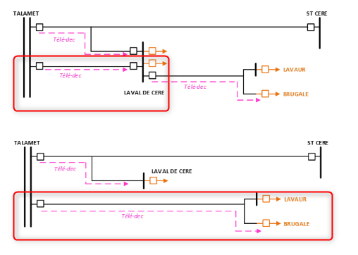 Chargement de la BD le 15 juillet Reprise de réglage Recouvrement FG pour l’installation des TAC + réception local. Talamet départ : DEP 63 kV N°1 Laval-de-Cère I qui devient Talamet départ Z Lavaur Brugale Thomas | Standard | PL_TCSTAIA_2026 | NON |  | 100 | 1.0
L.CE1: Travaux FO
Arnaud CLAVERIE | R40163 | Soudure de la boite en sortie de TALAMET (Pyl 20N) + rep TALAM | Soudure de la boite en sortie de TALAMET (Pyl 20N) + rep TALAM cp | Standard | PL_TCSTAIA_2026 | NON |  | 100 | 1.0
Paul MINIHOT | R44020.1 | Soudure de la boite en sortie de TALAMET (Pyl 20N) + rep TALAM | Soudure de la boite en sortie de TALAMET (Pyl 20N) + rep TALAM cp | Standard | PL_TCSTAIA_2026 | NON |  | 100 | 1.0
Paul MINIHOT | R44020.1 | Soudure fibre boite à LAval de Cére + recette Talamet L.CE1 | Soudure fibre boite à LAval de Cére + recette Talamet L.CE1 cp | Standard | PL_TCSTAIA_2026 | NON |  | 100 | 1.0
Arnaud CLAVERIE | R40163 | Soudure fibre boite à LAval de Cére + recette Talamet L.CE1 | Soudure fibre boite à LAval de Cére + recette Talamet L.CE1 cp | Standard | PL_TCSTAIA_2026 | NON |  | 100 | 1.0
Paul MINIHOT | R44020.1 | Soudures boites en lignes Pylones 3 et 1 entre BRUGA et L.CE1 (mardi-mercredi) Recettes 24 FO TALAM-BRUGA + 24 FO L.CE1-BRUGA (jeudi) | Soudures boites en lignes Pylones 3 et 1 entre BRUGA et L.CE1 (mardi-mercredi)Recettes 24 FO TALAM-BRUGA + 24 FO L.CE1-BRUGA (jeudi) cp | Standard | PL_TCSTAIA_2026 | NON |  | 100 | 1.0
Arnaud CLAVERIE | R40163 | Soudures boites en lignes Pylones 3 et 1 entre BRUGA et L.CE1 (mardi-mercredi) Recettes 24 FO TALAM-BRUGA + 24 FO L.CE1-BRUGA (jeudi) | Soudures boites en lignes Pylones 3 et 1 entre BRUGA et L.CE1 (mardi-mercredi)Recettes 24 FO TALAM-BRUGA + 24 FO L.CE1-BRUGA (jeudi) cp | Standard | PL_TCSTAIA_2026 | NON |  | 100 | 1.0
Sébastien CALDAS | H87043 | Commandes | SC | Standard | PL_TCSTAIA_2026 | NON |  | 100 | 1.0
Arnaud ANGLARD | R44924 | TALAM: Recette des tourets fibres au GMR | TALAM: Recette des tourets fibres au GMR cp | Standard | PL_TCSTAIA_2026 | NON |  | 100 | 1.0
Paul MINIHOT | R44020.1 | TALAM: Recette des tourets fibres au GMR | TALAM: Recette des tourets fibres au GMR cp | Standard | PL_TCSTAIA_2026 | NON |  | 100 | 1.0
...
Nom-Prénom | Ressource | Libellé | commentaire | Type d'affectation | Fichier | Acquitté ? | Compétences requises | Pourcentage | Taux
Modif filerie AUT1-TR641
Paulin FIALIP | R41899 | GATEL: AEP modification du TR641 sous retrait | GATEL: AEP modification du TR641 sous retraitThomas | Standard | PL_TCSTAIA_2026 | NON |  | 100 | 1.0
Robin QUINTANE | R57998 | GATEL: AEP modification du TR641 sous retrait | GATEL: AEP modification du TR641 sous retraitThomas | Standard | PL_TCSTAIA_2026 | NON |  | 100 | 1.0
Chantier poste Aubrac
Sébastien CALDAS | H87043 | Visite Site AUBRA pour accès FTTO | Bonjour Madame Cheikhrouhou, Je me permets de vous répondre concernant le rdv à prendre pour le projet d’AUBRAC dont je suis en charge. Après avoir fait un point avec l’EMASI, ENEDIS et l’équipe projet nous vous proposons les 3 dates suivantes : • Le 14/04/26 à 11h00 date retenue • • | Standard | PL_TCSTAIA_2026 | NON |  | 100 | 1.0
RUEYR: Travaux ligne Savignac
Contre-recette FO
Paul MINIHOT | R44020.1 | Jarretierage pour création d'une liaison FO St flour - Margeride | Dans le cadre du projet de réhabilitation de la ligne 63 kV Margeride-Saint-flour dont je suis le responsable de projet, nous avons besoin de mettre en place un schéma optique provisoire pour alimenter des TAC entre les postes de Margeride et Saint Flour. Ce schéma provisoire passe par les FO des lignes : • 225 KV MARGERIDE-RUEYRES • 225 KV RUEYRES-SAVIGNAC dont la contre recette optique est prévue • 63 kV SAVIGANC-SAINT-FLOUR Ce schéma provisoire nécessite de réaliser le jarretièrage ci-dessous au poste de RUEYRES (les autres jaretierages seront réalisés par l’EMASI FV) • À RUEYRE • La TAC occupera les FO 37-38 sur le tiroir L61SAVIG-+ Jarretiérage à prévoir pour réaliser le pontage entre les bruns du tiroir MARGE-RUEYR (bruns 1-2) et le tiroir RUEYR-SAVIG (bruns 37-38) cp | Standard | PL_TCSTAIA_2026 | NON |  | 100 | 1.0
Robin QUINTANE | R57998 | Contre-recette FO Rueyres-Savignac | SC | Standard | PL_TCSTAIA_2026 | NON |  | 100 | 1.0
Paul MINIHOT | R44020.1 | Contre-recette FO Rueyres-Savignac | SC | Standard | PL_TCSTAIA_2026 | NON |  | 100 | 1.0
Robin QUINTANE | R57998 | Jarretierage pour création d'une liaison FO St flour - Margeride | 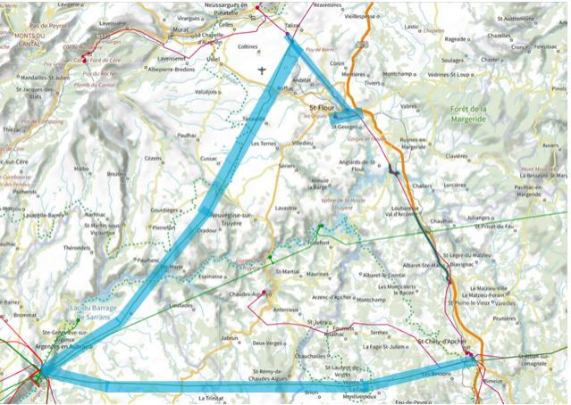 Dans le cadre du projet de réhabilitation de la ligne 63 kV Margeride-Saint-flour dont je suis le responsable de projet, nous avons besoin de mettre en place un schéma optique provisoire pour alimenter des TAC entre les postes de Margeride et Saint Flour. Ce schéma provisoire passe par les FO des lignes : • 225 KV MARGERIDE-RUEYRES • 225 KV RUEYRES-SAVIGNAC dont la contre recette optique est prévue • 63 kV SAVIGANC-SAINT-FLOUR Ce schéma provisoire nécessite de réaliser le jarretièrage ci-dessous au poste de RUEYRES (les autres jaretierages seront réalisés par l’EMASI FV) • À RUEYRE • La TAC occupera les FO 37-38 sur le tiroir L61SAVIG-+ Jarretiérage à prévoir pour réaliser le pontage entre les bruns du tiroir MARGE-RUEYR (bruns 1-2) et le tiroir RUEYR-SAVIG (bruns 37-38) cp | Standard | PL_TCSTAIA_2026 | NON |  | 100 | 1.0
GODIN: Réflecto Fo Verlhaguet
GODIN: Réflecto Fo Verlhaguet
Sébastien CALDAS | H87043 | GODIN: Recette optique (état des lieux de la FO entre GODIN et VERLHAGUET) | Voir mail envoyé le vendredi 03 Avril 2026 cp | Standard | PL_TCSTAIA_2026 | NON |  | 100 | 1.0
Robin QUINTANE | R57998 | GODIN: Recette optique (état des lieux de la FO entre GODIN et VERLHAGUET) | Voir mail envoyé le vendredi 03 Avril 2026 cp | Standard | PL_TCSTAIA_2026 | NON |  | 100 | 1.0
Absence
Vacance scolaire | 111111 | Vacances d'hiver | Damien | Standard | PL_TCSTAIA_2026 | NON |  | 100 | 1.0
Vacance scolaire | 111111 | Vacances d'hiver | Damien | Standard | PL_TCSTAIA_2026 | NON |  | 100 | 1.0
Vacance scolaire | 111111 | Vacances de printemps | Damien | Standard | PL_TCSTAIA_2026 | NON |  | 100 | 1.0
Vacance scolaire | 111111 | Vacances de printemps | Damien | Standard | PL_TCSTAIA_2026 | NON |  | 100 | 1.0
Vacance scolaire | 111111 | Vacances d'été | Damien | Standard | PL_TCSTAIA_2026 | NON |  | 100 | 1.0
...
Nom-Prénom | Ressource | Libellé | commentaire | Type d'affectation | Fichier | Acquitté ? | Compétences requises | Pourcentage | Taux
Damien DESVEAUX | J48549 | SIPREV | Damien | Standard | PL_TCSTAIA_2026 | NON |  | 100 | 1.0
Robin QUINTANE | R57998 | AFTRAL | Conduite en situation dégradée en VL site de GAILLARD Formation ( Rue des Frères Lumière 15000 Aurillac) de 8h30-12h et 13h30-17h. Damien | Standard | PL_TCSTAIA_2026 | NON |  | 100 | 1.0
Cyril POUSSOU | C54847 | Cursus Nouveau MdP, Adjoint | Toulouse Cépiére A 140 10h-17h Damien | Standard | PL_TCSTAIA_2026 | NON |  | 100 | 1.0
Damien DESVEAUX | J48549 | LEADER-RH | LEADER-RH Paris Damien | Standard | PL_TCSTAIA_2026 | NON |  | 100 | 1.0
Damien DESVEAUX | J48549 | LEADER I | LEADER I --> Lancement 17h Damien | Standard | PL_TCSTAIA_2026 | NON |  | 100 | 1.0
Ludovic LATISSIERE | R35548 | CONFINE-P --> Donzenac | CONFINE-P --> Donzenac Formation espace confiné Damien | Standard | PL_TCSTAIA_2026 | NON |  | 100 | 1.0
Arnaud CLAVERIE | R40163 | CONFINE-P --> Donzenac | CONFINE-P --> Donzenac Formation espace confiné Damien | Standard | PL_TCSTAIA_2026 | NON |  | 100 | 1.0
Claude BRINGER | B56128 | E-LEARNING UTER MESP5 |  | Standard | PL_TCSTAIA_2026 | NON |  | 100 | 1.0
Claude BRINGER | B56128 | E-LEARNING UTER MESP8 |  | Standard | PL_TCSTAIA_2026 | NON |  | 100 | 1.0
Sébastien CALDAS | H87043 | E-LEARNING UTER MESP5 |  | Standard | PL_TCSTAIA_2026 | NON |  | 100 | 1.0
Sébastien CALDAS | H87043 | E-LEARNING UTER MESP8 | 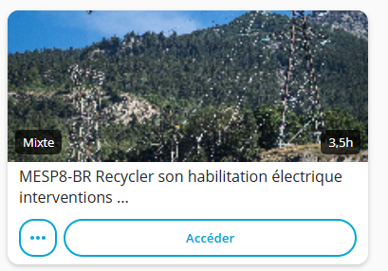 | Standard | PL_TCSTAIA_2026 | NON |  | 100 | 1.0
Arnaud CLAVERIE | R40163 | E-LEARNING UTER MESP5 | 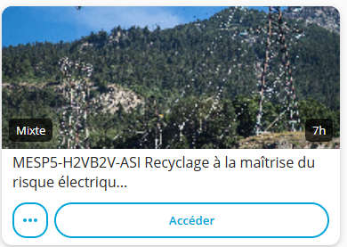 | Standard | PL_TCSTAIA_2026 | NON |  | 100 | 1.0
Djibril FELLAH | R52837 | E-Learning PROMO | E-Learning PROMO Damien | Standard | PL_TCSTAIA_2026 | NON |  | 100 | 1.0
Sylvain SEBE | R30511 | Elearnings IA | E-Learning réunion Coordo EMASI - IAG-D - IAG-IMAGE - IAG-PROMPT Sylvain | Standard | PL_TCSTAIA_2026 | NON |  | 100 | 1.0
Sébastien CALDAS | H87043 | E-Learning (voir bloc-notes) | Journée annuelle des Coordonnateurs EMASI IAG-D Découvrir le potentiel des IA génératives IAG-IMAGE Générer, exploiter et transformer des images grâce à l'IA générative IAG-PROMPT Rédiger des prompts efficaces pour utiliser l’IA générative au quotidien GUIDE IA POUR TOUS_VDEF_19MAI.pdf | Standard | PL_TCSTAIA_2026 | NON |  | 100 | 1.0
Damien DESVEAUX | J48549 | WEBINAIRE D'INTRODUCTION A LA FORMATION LEADER-I | WEBINAIRE D'INTRODUCTION A LA FORMATION LEADER-I 17h Damien | Standard | PL_TCSTAIA_2026 | NON |  | 100 | 1.0
Thomas VERMANDE | R29758 | E-Learning (voir bloc-notes) | Journée annuelle des Coordonnateurs EMASI IAG-D Découvrir le potentiel des IA génératives IAG-IMAGE Générer, exploiter et transformer des images grâce à l'IA générative IAG-PROMPT Rédiger des prompts efficaces pour utiliser l’IA générative au quotidien GUIDE IA POUR TOUS_VDEF_19MAI.pdf + Préparation de la présentation IA thomas | Standard | PL_TCSTAIA_2026 | NON |  | 100 | 1.0
Damien DESVEAUX | J48549 | CAP RH Manager | Damien | Standard | PL_TCSTAIA_2026 | NON |  | 100 | 1.0
NGUYEN MINH Truong | R24912 | C165 - Toulouse | C165 - Toulouse 8h30 - 12h Damien | Standard | PL_TCSTAIA_2026 | NON |  | 100 | 1.0
Damien DESVEAUX | J48549 | LEADER RH | E-Learning LEADER RH Damien | Standard | PL_TCSTAIA_2026 | NON |  | 100 | 1.0
Djibril FELLAH | R52837 | E-Learning Promo | E-Learning Promo Damien | Standard | PL_TCSTAIA_2026 | NON |  | 100 | 1.0
Damien DESVEAUX | J48549 | LEADER-RH : Flash-Codev | LEADER-RH : Flash-Codev 9h Damien | Standard | PL_TCSTAIA_2026 | NON |  | 100 | 1.0
...
Nom-Prénom | Ressource | Libellé | commentaire | Type d'affectation | Fichier | Acquitté ? | Compétences requises | Pourcentage | Taux
Pierre VIDALINC | R39695 |  | Damien | Standard | PL_TCSTAIA_2026 | NON |  | 100 | 1.0
Thomas VERMANDE | R29758 | Préparation Jury - Nicolas P | Préparation Jury - Nicolas P cp | Standard | PL_TCSTAIA_2026 | NON |  | 100 | 1.0
Damien DESVEAUX | J48549 |  | Damien | Standard | PL_TCSTAIA_2026 | NON |  | 100 | 1.0
Damien DESVEAUX | J48549 |  | Damien | Standard | PL_TCSTAIA_2026 | NON |  | 100 | 1.0
Robin QUINTANE | R57998 | Journée du GMR | cp | Standard | PL_TCSTAIA_2026 | NON |  | 100 | 1.0
Damien DESVEAUX | J48549 | Habilitation H2VB2V - Severac | Habilitation H2VB2V de Nicolas et Yohan Severac dép. Aguessac Damien | Standard | PL_TCSTAIA_2026 | NON |  | 100 | 1.0
Yohan NARCISSE | R48747 | Habilitation H2VB2V | Habilitation H2VB2V de Yohan Severac dép. Aguessac Damien | Standard | PL_TCSTAIA_2026 | NON |  | 100 | 1.0
Damien DESVEAUX | J48549 |  |  | Standard | PL_TCSTAIA_2026 | NON |  | 100 | 1.0
Nicolas JOSEPH | R46022 | Habilitation H2VB2V | Habilitation H2VB2V de Nicolas Severac dép. Aguessac Damien | Standard | PL_TCSTAIA_2026 | NON |  | 100 | 1.0
Cyril POUSSOU | C54847 | CODIR GMR - Lesparat | CODIR GMR - Lesparat Damien | Standard | PL_TCSTAIA_2026 | NON |  | 100 | 1.0
Cyril POUSSOU | C54847 | RUEYR: Présentation métier ASI au lycée de Rodez |  RUEYR: Présentation métier ASI au lycée de Rodez Effectif total maximum : 48 personnes - 8 élèves TMSPC (Terminale Bac pro maintenance des systèmes de production connectés) - 22 élèves MELEC (Terminale Bac pro métiers de l'électricité et de ses environnements connectés) - 13 élèves BTS CRSA (1ère année conception et réalisation de systèmes automatiques) - 5 accompagnateurs (1 enseignant MSPC / 2 enseignants MELEC / 1 enseignant CRSA / Vincent FAVRE-TROSSON) Programmation de la journée : 8h00 : Départ de Rodez 9h30 – 10h00 : Arrivée sur le site EDF de Montézic (Vu avec Monsieur Patrice MAFFRE - Responsable de la Maintenance Locale) • 10h00 – 12h00 : Visite site EDF de Montézic (Organisation à réadapter (répartition en groupes, rotation, etc.). • Arrivée vers 09h30 – 10h00 • Accueil rapide et création de 2 groupes • Groupe 1 : en visite à l’usine directement • Groupe 2 : dans le local d’information au public pour diffuser des courtes vidéos, présenter EDF Hydro et échanger sur les métiers d’EDF.12h15 – 13h00 : Pique-nique sur le site de MontézicSolution de repli : gymnase de la mairie de MONTEZIC. 12h45 - 13h00 : Départ pour le poste source RTE – Rueyres, 12600 Brommat (20 minutes) 13h30 – 15h30 : Visite du poste source RTE / EDF Energie Midi Pyrénées Get Cantal - ham Rueyres, 12600 Brommat Nous organiserons la visite en 3 temps (on séparera les groupes) : • Maintenance des équipements Haute tension à travers une visite du poste • Maintenance automatisme et système industriels avec la visite des locaux de contrôle-commande • Exploitation des ouvrages à travers le métier de chargé d’exploitation15h30 : Départ du site poste source RTE – Rueyres, 12600 Brommat17h00 : Retour à Rodez. Bien évidemment, nous nous adapterons à vos conditions. Nous devons toutefois garantir un retour à Rodez à 17h00 pour permettre aux élèves d’assurer leurs transports scolaires. Dans l’attente de votre retour, pour confirmer les éléments. N’hésitez p | Standard | PL_TCSTAIA_2026 | NON |  | 100 | 1.0
Damien DESVEAUX | J48549 | Webinaire PRATIC | Webinaire PRATIC 9h Damien | Standard | PL_TCSTAIA_2026 | NON |  | 100 | 1.0
Damien DESVEAUX | J48549 |  | Damien | Standard | PL_TCSTAIA_2026 | NON |  | 100 | 1.0
Damien DESVEAUX | J48549 | Séminaire Dynamiques régionales - Toulouse | Séminaire Dynamiques régionales 8h30 Damien | Standard | PL_TCSTAIA_2026 | NON |  | 100 | 1.0
Damien DESVEAUX | J48549 |  | Damien | Standard | PL_TCSTAIA_2026 | NON |  | 100 | 1.0
Thomas VERMANDE | R29758 | Séminaire Dynamiques régionales - Toulouse | Séminaire Dynamiques régionales 8h30 Damien | Standard | PL_TCSTAIA_2026 | NON |  | 100 | 1.0
Robin QUINTANE | R57998 | Entretien prise de fonction | Entretien prise de fonction Damien | Standard | PL_TCSTAIA_2026 | NON |  | 100 | 1.0
Damien DESVEAUX | J48549 | Entretien prise de fonction Robin | Entretien prise de fonction Damien | Standard | PL_TCSTAIA_2026 | NON |  | 100 | 1.0
Cyril POUSSOU | C54847 | Habilitation H2VB2V - Severac | Habilitation H2VB2V de Nicolas et Yohan Severac dép. Aguessac Damien | Standard | PL_TCSTAIA_2026 | NON |  | 100 | 1.0
Thomas VERMANDE | R29758 | Campagne alternance 2026 - Brief de poste | Campagne alternance 2026 - Brief de poste Viso 14h30 Thomas | Standard | PL_TCSTAIA_2026 | NON |  | 100 | 1.0
Robin QUINTANE | R57998 | Point RH avec Sandrine | Point RH avec Sandrine Thomas | Standard | PL_TCSTAIA_2026 | NON |  | 100 | 1.0
...
Nom-Prénom | Ressource | Libellé | commentaire | Type d'affectation | Fichier | Acquitté ? | Compétences requises | Pourcentage | Taux
Robin QUINTANE | R57998 | Habilitation H1VB1 Avec Laurent P + présentation du CPP 9h à 12 h | cp | Standard | PL_TCSTAIA_2026 | NON |  | 100 | 1.0
Sammy REYNAERT | R57633 | Habilitation H1V B1 + présentation du CPP avec Laurent P de 9h00 à 12h00 | cp | Standard | PL_TCSTAIA_2026 | NON |  | 100 | 1.0
Djibril FELLAH | R52837 | 9h00 12h00 présentation du CPP + Habilitation H1V B1 avec Laurent P | cp | Standard | PL_TCSTAIA_2026 | NON |  | 100 | 1.0
Arnaud CLAVERIE | R40163 | Reunion SST CMT - Bordeaux Présentiel | Caro | Standard | PL_TCSTAIA_2026 | NON |  | 100 | 1.0
Arnaud CLAVERIE | R40163 | Reunion SST Feytiat Présentiel | Caro | Standard | PL_TCSTAIA_2026 | NON |  | 100 | 1.0
TRANSVERSE
CHARGEMENT ARP/PEXI
Chgt PEXI/ARP RUEYRES | 444444 | Chargement ARP Severac MVS | cp | Standard | PL_TCSTAIA_2026 | NON |  | 100 | 1.0
Chgt PEXI/ARP RUEYRES | 444444 | Chargement ARP + PA Gatellier | cp | Standard | PL_TCSTAIA_2026 | NON |  | 100 | 1.0
Chgt PEXI/ARP RUEYRES | 444444 | Chargement ARP Aguessac fin de chantier | cp | Standard | PL_TCSTAIA_2026 | NON |  | 100 | 1.0
Chgt PEXI/ARP CASSEAUX | 333333 | TULLE departs CBO.2+TR411+4NAVES | 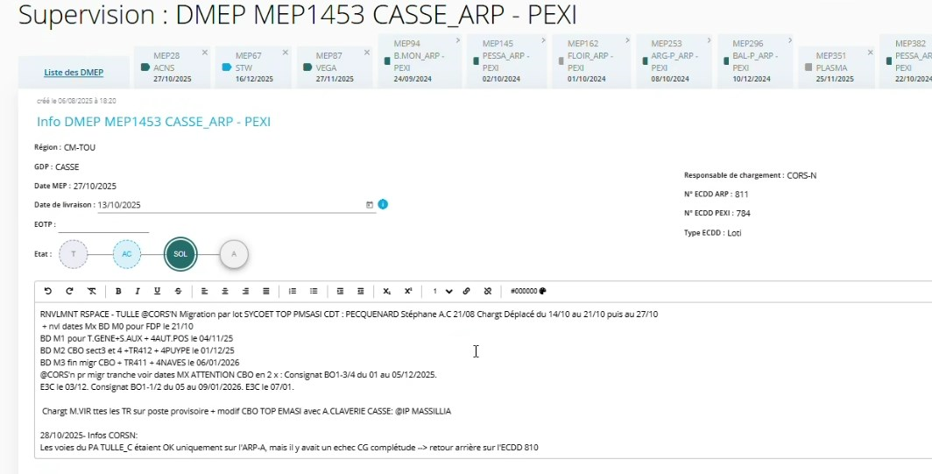 | Standard | PL_TCSTAIA_2026 | NON |  | 100 | 1.0
Chgt PEXI/ARP CASSEAUX | 333333 | FEROU lot 2 + NAVES depart Tulle (R.DS.AR) | 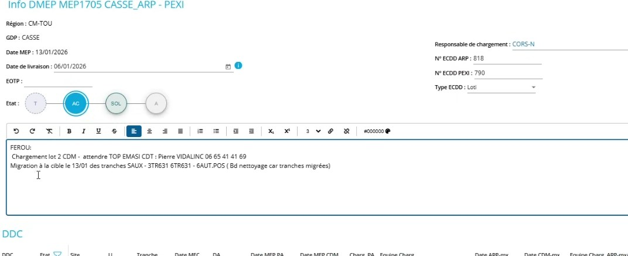 | Standard | PL_TCSTAIA_2026 | NON |  | 100 | 1.0
Chgt PEXI/ARP CASSEAUX | 333333 | CASSE lot3 (BXBRE + PALAI) | Sylvain | Standard | PL_TCSTAIA_2026 | NON |  | 100 | 1.0
Chgt PEXI/ARP CASSEAUX | 333333 | GOURDON + FEROUGE | GOURDON départ ZM.LA :Demande accord CAT pour essai TS + TM sur PEXI (top chargement PEXI avec SSM)-> TM sera mis en // avec PLASMA le lendemain -> TS validé sur PEXI + verification visuelle dans la conf PLASMA que la TS est bien rentrée FEROU : 3CBO et 6CBO à Cible + chargement CDM | Standard | PL_TCSTAIA_2026 | NON |  | 100 | 1.0
Chgt PEXI/ARP RUEYRES | 444444 | Chargement pour l'automate de Coindre | Chargement pour l'automate de Coindre cp | Standard | PL_TCSTAIA_2026 | NON |  | 100 | 1.0
VSE
Paulin FIALIP | R41899 | Visite Médicale | Visite VIS avec Infirmiere 15h30 Damien | Standard | PL_TCSTAIA_2026 | NON |  | 100 | 1.0
Yohan NARCISSE | R48747 | Visite médicale | Visite médicale - VIS avec Infirmiére (durée 1h) 14:15 Damien | Standard | PL_TCSTAIA_2026 | NON |  | 100 | 1.0
Thomas VERMANDE | R29758 | Visite médicale | Visite médicale - EMAP avec Médecin (durée 1h30) 13h30 Damien | Standard | PL_TCSTAIA_2026 | NON |  | 100 | 1.0
Djibril FELLAH | R52837 | Visite Médicale | 10h CP | Standard | PL_TCSTAIA_2026 | NON |  | 100 | 1.0
Sammy REYNAERT | R57633 | Visite Médicale | 13h30 Damien | Standard | PL_TCSTAIA_2026 | NON |  | 100 | 1.0
Cyril POUSSOU | C54847 | EYRE5 | cp | Standard | PL_TCSTAIA_2026 | NON |  | 100 | 1.0
...
Nom-Prénom | Ressource | Libellé | commentaire | Type d'affectation | Fichier | Acquitté ? | Compétences requises | Pourcentage | Taux
ROMARIN_Remplacement du routeur_ALRAN
Claude BRINGER | B56128 | ALRAN - OPE0051398 | SC | Standard | PL_TCSTAIA_2026 | NON |  | 100 | 1.0
ROMARIN_Remplacement du routeur_N USS
Claude BRINGER | B56128 | N.USS - ROMARIN | SC | Standard | PL_TCSTAIA_2026 | NON |  | 100 | 1.0
ROMARIN_Remplacement du routeur_GOLIN
Claude BRINGER | B56128 | GOLIN - ROMARIN | SC | Standard | PL_TCSTAIA_2026 | NON |  | 100 | 1.0
ROMARIN_Remplacement du routeur_CAMBE
Claude BRINGER | B56128 | CAMBE - ROMARIN | SC | Standard | PL_TCSTAIA_2026 | NON |  | 100 | 1.0
ROMARIN_Remplacement du routeur_BREJO
Arnaud CLAVERIE | R40163 |  | RDV 9h30 Hostname : E-BREJO-WOP-R3G-002529N°série : FVH2945L7FAN° carte SIM : 2427 7802 9770 4 Les routeurs sont à blanchir et il faudra retourner le routeur + la carte SIM au PPI à l'attention de Viviane ARTUSO EOTP: VN/TROMARIN/OAI2/STT./I1 | Standard | PL_TCSTAIA_2026 | NON |  | 100 | 1.0
Djibril FELLAH | R52837 |  | 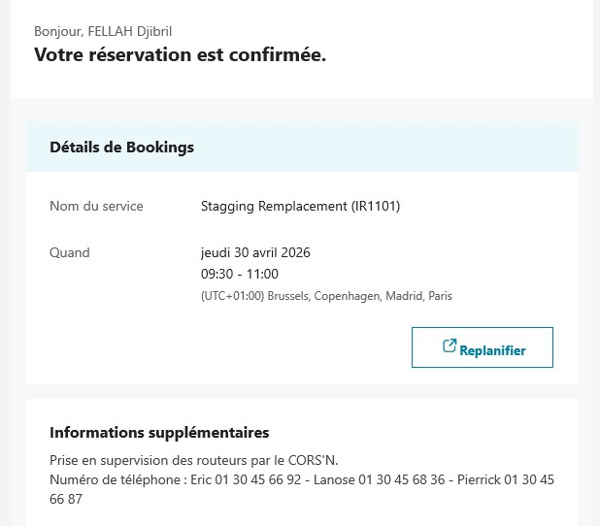 RDV 9h30 Hostname : E-BREJO-WOP-R3G-002529N°série : FVH2945L7FAN° carte SIM : 2427 7802 9770 4 Les routeurs sont à blanchir et il faudra retourner le routeur + la carte SIM au PPI à l'attention de Viviane ARTUSO EOTP: VN/TROMARIN/OAI2/STT./I1 | Standard | PL_TCSTAIA_2026 | NON |  | 100 | 1.0
ROMARIN_Remplacement du routeur_FARGE
Arnaud CLAVERIE | R40163 |  | RDV 13h30 Hostname : E-FARGE-WOP-R3G-002530N°série : FVH2946L4WTN° carte SIM : 2427 7802 9799 3 Les routeurs sont à blanchir et il faudra retourner le routeur + la carte SIM au PPI à l'attention de Viviane ARTUSO EOTP: VN/TROMARIN/OAI2/STT./I1 | Standard | PL_TCSTAIA_2026 | NON |  | 100 | 1.0
Djibril FELLAH | R52837 |  | 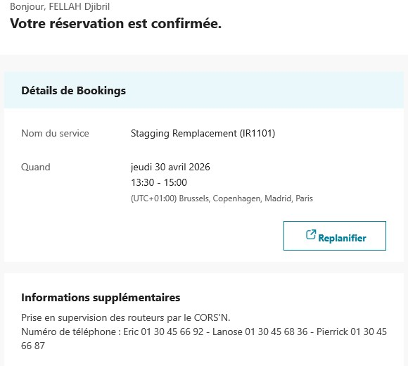 RDV 13h30 Hostname : E-FARGE-WOP-R3G-002530N°série : FVH2946L4WTN° carte SIM : 2427 7802 9799 3 Les routeurs sont à blanchir et il faudra retourner le routeur + la carte SIM au PPI à l'attention de Viviane ARTUSO EOTP: VN/TROMARIN/OAI2/STT./I1 | Standard | PL_TCSTAIA_2026 | NON |  | 100 | 1.0
ROMARIN_Remplacement du routeur_F MON
Yohan NARCISSE | R48747 | DEGAG RDV 14h | OPE mise à jour pour DEGAG RDV 14h Sylvain RDV 9h00 Hostname : E-F.MON-WOP-R3G-008356N°série : FVH2946L2JDN° carte SIM : 2427 7802 9766 2 Les routeurs sont à blanchir et il faudra retourner le routeur + la carte SIM au PPI à l'attention de Viviane ARTUSO EOTP: VN/TROMARIN/OAI2/STT./I1 | Standard | PL_TCSTAIA_2026 | NON |  | 100 | 1.0
Djibril FELLAH | R52837 | DEGAG RDV 14h | 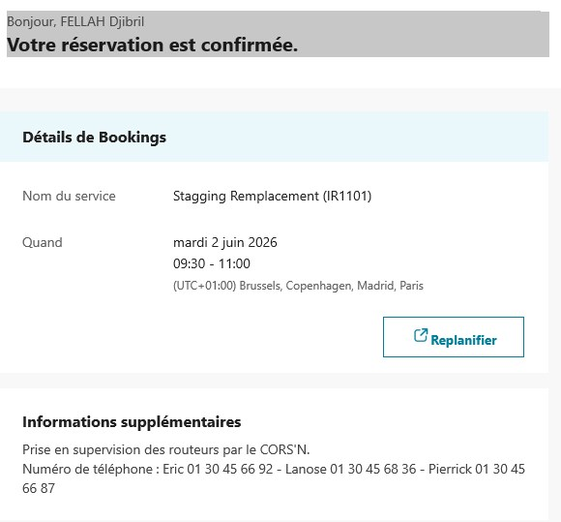 OPE mise à jour pour DEGAG RDV 14h Sylvain RDV 9h00 Hostname : E-F.MON-WOP-R3G-008356N°série : FVH2946L2JDN° carte SIM : 2427 7802 9766 2 Les routeurs sont à blanchir et il faudra retourner le routeur + la carte SIM au PPI à l'attention de Viviane ARTUSO EOTP: VN/TROMARIN/OAI2/STT./I1 | Standard | PL_TCSTAIA_2026 | NON |  | 100 | 1.0
ROMARIN_Remplacement du routeur_BUEIX
Arnaud CLAVERIE | R40163 |  | RDV 14h Hostname : E-BUEIX-WOP-R3G-004489N°série : FVH2946L3EEN° carte SIM : 2427 7802 9769 6 Les routeurs sont à blanchir et il faudra retourner le routeur + la carte SIM au PPI à l'attention de Viviane ARTUSO EOTP: VN/TROMARIN/OAI2/STT./I1 | Standard | PL_TCSTAIA_2026 | NON |  | 100 | 1.0
Djibril FELLAH | R52837 |  | 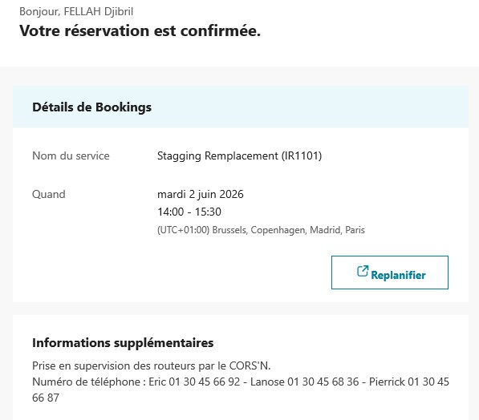 RDV 14h Hostname : E-BUEIX-WOP-R3G-004489N°série : FVH2946L3EEN° carte SIM : 2427 7802 9769 6 Les routeurs sont à blanchir et il faudra retourner le routeur + la carte SIM au PPI à l'attention de Viviane ARTUSO EOTP: VN/TROMARIN/OAI2/STT./I1 | Standard | PL_TCSTAIA_2026 | NON |  | 100 | 1.0
ROMARIN_Remplacement du routeur_GIGNA
Ludovic LATISSIERE | R35548 |  | RDV 9h30Hostname : E-GIGNA-WOP-R3G-002433N°série : FVH2945L7HVN° carte SIM : 2427 7802 9790 2Les routeurs sont à blanchir et il faudra retourner le routeur + la carte SIM au PPI à l'attention de Viviane ARTUSOEOTP: VN/TROMARIN/OAI2/STT./I1 | Standard | PL_TCSTAIA_2026 | NON |  | 100 | 1.0
Djibril FELLAH | R52837 |  | 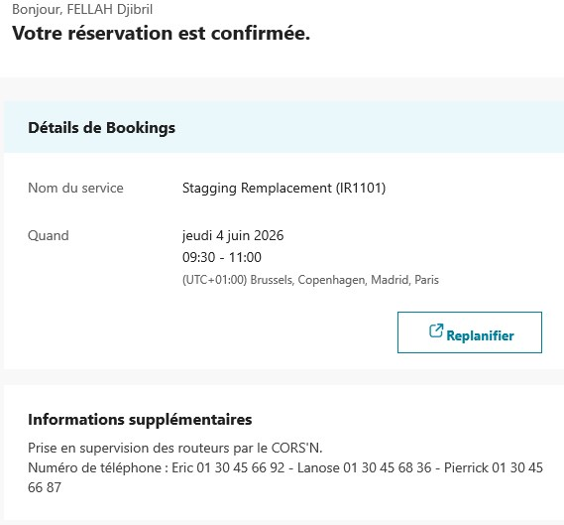 RDV 9h30Hostname : E-GIGNA-WOP-R3G-002433N°série : FVH2945L7HVN° carte SIM : 2427 7802 9790 2Les routeurs sont à blanchir et il faudra retourner le routeur + la carte SIM au PPI à l'attention de Viviane ARTUSOEOTP: VN/TROMARIN/OAI2/STT./I1 | Standard | PL_TCSTAIA_2026 | NON |  | 100 | 1.0
ROMARIN_Remplacement du routeur_NOAIL
Ludovic LATISSIERE | R35548 |  | RDV 14h00 Hostname : E-NOAIL-WOP-R3G-004484N°série : FVH2945L7FEN° carte SIM : 2427 7802 9789 4 Les routeurs sont à blanchir et il faudra retourner le routeur + la carte SIM au PPI à l'attention de Viviane ARTUSO EOTP: VN/TROMARIN/OAI2/STT./I1 | Standard | PL_TCSTAIA_2026 | NON |  | 100 | 1.0
Djibril FELLAH | R52837 |  | 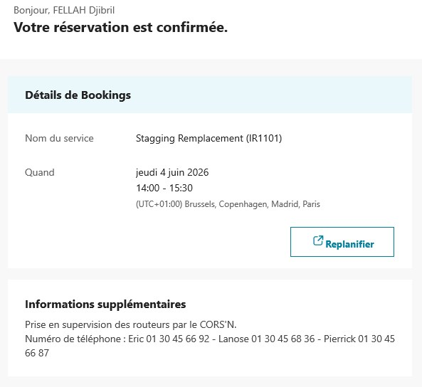 RDV 14h00 Hostname : E-NOAIL-WOP-R3G-004484N°série : FVH2945L7FEN° carte SIM : 2427 7802 9789 4 Les routeurs sont à blanchir et il faudra retourner le routeur + la carte SIM au PPI à l'attention de Viviane ARTUSO EOTP: VN/TROMARIN/OAI2/STT./I1 | Standard | PL_TCSTAIA_2026 | NON |  | 100 | 1.0
ROMARIN_Remplacement du routeur_ROUVE
Ludovic LATISSIERE | R35548 |  | RDV 9h30 Hostname : E-ROUVE-WOP-R3G-002532N°série : FVH2945L73TN° carte SIM : 2427 7802 9787 8 Les routeurs sont à blanchir et il faudra retourner le routeur + la carte SIM au PPI à l'attention de Viviane ARTUSO EOTP: VN/TROMARIN/OAI2/STT./I1 | Standard | PL_TCSTAIA_2026 | NON |  | 100 | 1.0
Djibril FELLAH | R52837 |  | 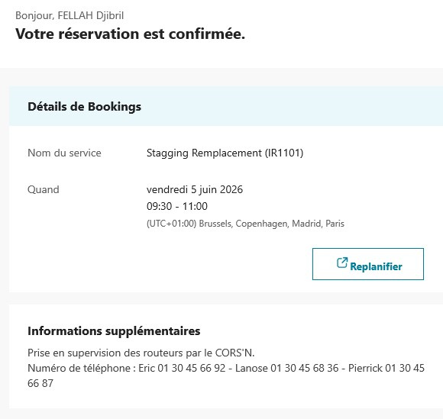 RDV 9h30 Hostname : E-ROUVE-WOP-R3G-002532N°série : FVH2945L73TN° carte SIM : 2427 7802 9787 8 Les routeurs sont à blanchir et il faudra retourner le routeur + la carte SIM au PPI à l'attention de Viviane ARTUSO EOTP: VN/TROMARIN/OAI2/STT./I1 | Standard | PL_TCSTAIA_2026 | NON |  | 100 | 1.0
ROMARIN_Remplacement du routeur_SSYRI
Ludovic LATISSIERE | R35548 |  | RDV 14h Hostname : E-SSYRI-WOP-R3G-002805N°série : FVH2945L7GXN° carte SIM : 2427 7802 9786 0 Les routeurs sont à blanchir et il faudra retourner le routeur + la carte SIM au PPI à l'attention de Viviane ARTUSO EOTP: VN/TROMARIN/OAI2/STT./I1 | Standard | PL_TCSTAIA_2026 | NON |  | 100 | 1.0
Djibril FELLAH | R52837 |  | 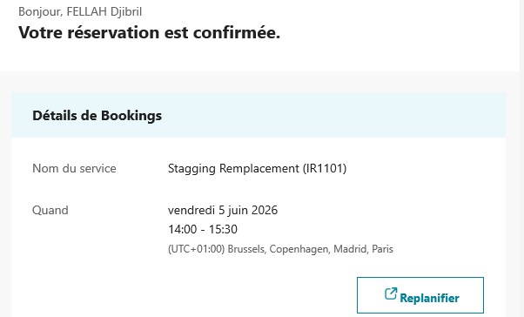 RDV 14h Hostname : E-SSYRI-WOP-R3G-002805N°série : FVH2945L7GXN° carte SIM : 2427 7802 9786 0 Les routeurs sont à blanchir et il faudra retourner le routeur + la carte SIM au PPI à l'attention de Viviane ARTUSO EOTP: VN/TROMARIN/OAI2/STT./I1 | Standard | PL_TCSTAIA_2026 | NON |  | 100 | 1.0
ROMARIN_Remplacement du routeur_POYGN
Yohan NARCISSE | R48747 |  | RDV 9h30 Hostname : E-POYGN-WOP-R3G-002434N°série : FVH2945L7MSN° carte SIM : 2427 7802 9788 6 Les routeurs sont à blanchir et il faudra retourner le routeur + la carte SIM au PPI à l'attention de Viviane ARTUSO EOTP: VN/TROMARIN/OAI2/STT./I1 | Standard | PL_TCSTAIA_2026 | NON |  | 100 | 1.0
Djibril FELLAH | R52837 |  | 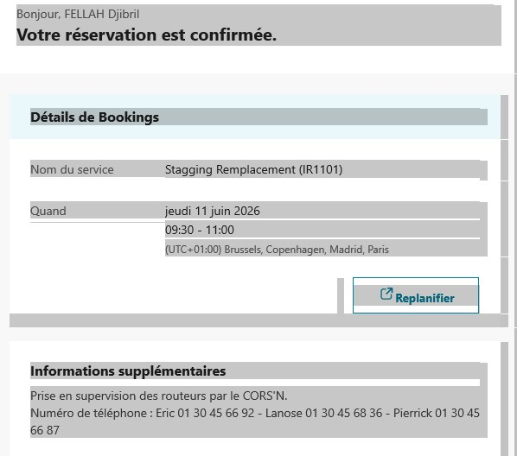 RDV 9h30 Hostname : E-POYGN-WOP-R3G-002434N°série : FVH2945L7MSN° carte SIM : 2427 7802 9788 6 Les routeurs sont à blanchir et il faudra retourner le routeur + la carte SIM au PPI à l'attention de Viviane ARTUSO EOTP: VN/TROMARIN/OAI2/STT./I1 | Standard | PL_TCSTAIA_2026 | NON |  | 100 | 1.0
ROMARIN_Remplacement du routeur_GAUCH
Yohan NARCISSE | R48747 |  | RDV 14h Hostname : E-GAUCH-WOP-R3G-002431N°série : FVH2944LMA8N° carte SIM : 2427 7802 9800 9 Les routeurs sont à blanchir et il faudra retourner le routeur + la carte SIM au PPI à l'attention de Viviane ARTUSO EOTP: VN/TROMARIN/OAI2/STT./I1 | Standard | PL_TCSTAIA_2026 | NON |  | 100 | 1.0
Djibril FELLAH | R52837 |  | 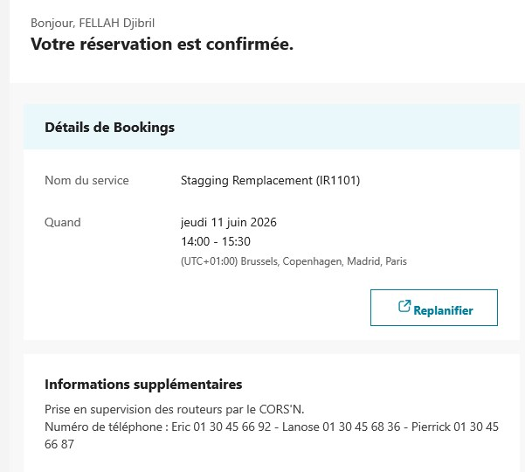 RDV 14h Hostname : E-GAUCH-WOP-R3G-002431N°série : FVH2944LMA8N° carte SIM : 2427 7802 9800 9 Les routeurs sont à blanchir et il faudra retourner le routeur + la carte SIM au PPI à l'attention de Viviane ARTUSO EOTP: VN/TROMARIN/OAI2/STT./I1 | Standard | PL_TCSTAIA_2026 | NON |  | 100 | 1.0
ROMARIN_Remplacement du routeur_D PAL
Yohan NARCISSE | R48747 |  | RDV 9h30Hostname : E-D.PAL-WOP-R3G-002640N°série : FVH2945L7D9N° carte SIM : 2427 7802 9767 0Les routeurs sont à blanchir et il faudra retourner le routeur + la carte SIM au PPI à l'attention de Viviane ARTUSOEOTP: VN/TROMARIN/OAI2/STT./I1 | Standard | PL_TCSTAIA_2026 | NON |  | 100 | 1.0
Djibril FELLAH | R52837 |  | 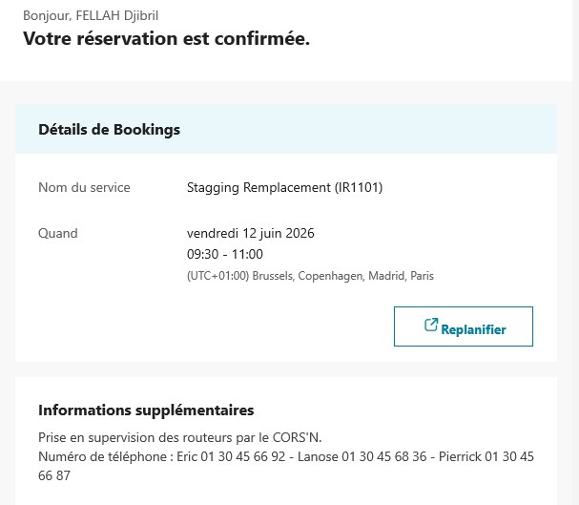 RDV 9h30Hostname : E-D.PAL-WOP-R3G-002640N°série : FVH2945L7D9N° carte SIM : 2427 7802 9767 0Les routeurs sont à blanchir et il faudra retourner le routeur + la carte SIM au PPI à l'attention de Viviane ARTUSOEOTP: VN/TROMARIN/OAI2/STT./I1 | Standard | PL_TCSTAIA_2026 | NON |  | 100 | 1.0
ROMARIN_Remplacement du routeur_C CAD
Yohan NARCISSE | R48747 |  | RDV 14h Hostname : E-C.CAD-WOP-R3G-002562N°série : FVH2945L7FZN° carte SIM : 2427 7802 9768 8 Les routeurs sont à blanchir et il faudra retourner le routeur + la carte SIM au PPI à l'attention de Viviane ARTUSO EOTP: VN/TROMARIN/OAI2/STT./I1 | Standard | PL_TCSTAIA_2026 | NON |  | 100 | 1.0
Djibril FELLAH | R52837 |  | 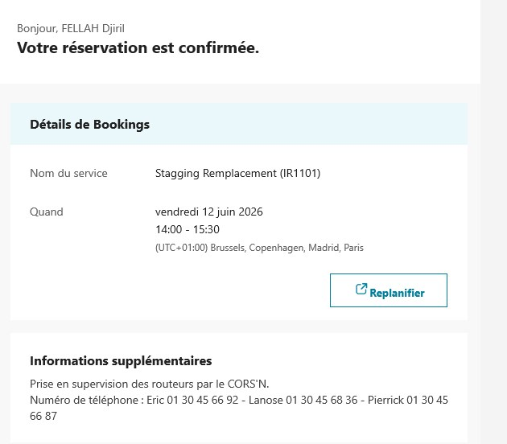 RDV 14h Hostname : E-C.CAD-WOP-R3G-002562N°série : FVH2945L7FZN° carte SIM : 2427 7802 9768 8 Les routeurs sont à blanchir et il faudra retourner le routeur + la carte SIM au PPI à l'attention de Viviane ARTUSO EOTP: VN/TROMARIN/OAI2/STT./I1 | Standard | PL_TCSTAIA_2026 | NON |  | 100 | 1.0
ROMARIN_Remplacement du routeur_COUES
Claude BRINGER | B56128 | COUES - OPE0056621 | SC | Standard | PL_TCSTAIA_2026 | NON |  | 100 | 1.0
ROMARIN_Remplacement du routeur_SSCAN
Claude BRINGER | B56128 | SSCAN - OPE0060009 | SC | Standard | PL_TCSTAIA_2026 | NON |  | 100 | 1.0
Robin QUINTANE | R57998 | SSCAN - OPE0060009 | SC | Standard | PL_TCSTAIA_2026 | NON |  | 100 | 1.0
Modification reglages calculateur
Thomas VERMANDE | R29758 | TALAM - OPE0058302 | SC | Standard | PL_TCSTAIA_2026 | NON |  | 100 | 1.0
Pierre VIDALINC | R39695 | TALAM - OPE0058302 | SC | Standard | PL_TCSTAIA_2026 | NON |  | 100 | 1.0
Chantier ENEDIS
BRADA Travaux ENEDIS
...

